화면흐름
화면 흐름도 및 전환 규칙
점선은 모달·인라인 영역, 회색은 담당 범위 밖(지도 연동 이후)

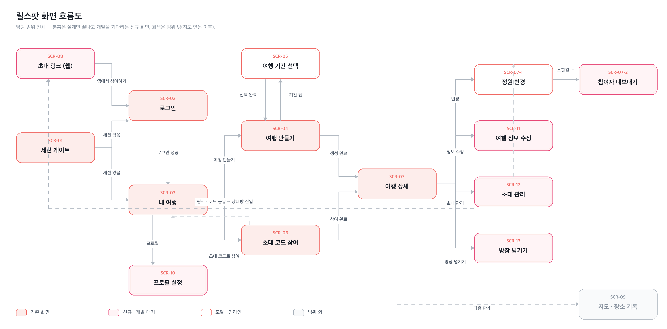

화면 전환 규칙
흐름ID | 출발 화면 | 도착 화면 | 트리거 | 전환 방식 | 조건 | 뒤로가기 | 비고
F-01 | 앱 실행 | SCR-01 세션 게이트 | — | 자동 | 세션 복구 완료 | — | 복구 전에는 로딩만 — 로그인 화면이 깜빡이지 않는다
F-02 | SCR-01 | SCR-02 로그인 | 세션 없음 | replace | 저장된 세션 없음 | 불가 | 뒤로가기로 게이트에 돌아갈 수 없다
F-03 | SCR-01 | SCR-03 내 여행 | 세션 있음 | replace | 세션 복구 성공 | 불가
F-04 | SCR-02 | SCR-03 내 여행 | 카카오 인증 완료 | replace (게이트 자동) | 세션 생성 | 불가 | 화면이 직접 이동시키지 않고 세션 변화를 게이트가 감지해 보낸다
F-05 | SCR-03 | SCR-02 로그인 | '로그아웃' 탭 | replace (게이트 자동) | 세션 해제 | 불가 | 확인 창 없음
F-06 | SCR-03 | SCR-04 여행 만들기 | '여행 만들기' 탭 | push | — | 가능 | 작성 중 내용은 저장되지 않는다
F-07 | SCR-03 | SCR-06 초대 코드 참여 | '초대 코드로 참여' 탭 | push | — | 가능
F-08 | SCR-03 | SCR-07 여행 상세 | 여행 카드 탭 | push | — | 가능 | 돌아오면 목록을 다시 읽는다
F-09 | SCR-04 | SCR-05 기간 선택 | '여행 기간' 필드 탭 | modal (바텀 시트) | — | 가능(닫기) | 딤 영역 탭·하드웨어 뒤로가기 = 취소
F-10 | SCR-05 | SCR-04 여행 만들기 | '선택 완료' 탭 | 모달 닫기 | 시작일·종료일 모두 선택 | — | 선택값을 폼에 반영. '취소'면 기존 값 유지
F-11 | SCR-04 | SCR-07 여행 상세 | '만들고 스팟원 부르기' 탭 | replace | 여행 생성 성공 | 불가 | replace 라 뒤로가기 시 작성 화면으로 돌아가지 않는다
F-12 | SCR-06 | SCR-07 여행 상세 | '참여하기' 탭 | replace | 코드 유효 + 자리 있음 | 불가
F-13 | SCR-07 | SCR-07-1 설정 편집 | '변경' 탭 | 인라인 영역 열기 | 방장일 것 | — | 화면 이동이 아니라 섹션이 편집 모드로 바뀐다
F-14 | SCR-07-1 | SCR-07 여행 상세 | '저장' 또는 '취소' | 인라인 영역 닫기 | — | — | 저장 실패 시 닫히지 않는다
F-15 | SCR-07 | SCR-03 내 여행 | '여행 나가기' → 확인 | replace | 방장이 아닐 것 | 불가
F-17 | SCR-03 | SCR-10 프로필 설정 | 우상단 아바타 탭 | push | — | 가능 | 로그아웃이 이쪽으로 옮겨간다
F-18 | SCR-10 | SCR-02 로그인 | 로그아웃 또는 회원 탈퇴 완료 | replace (게이트 자동) | 세션 해제 | 불가
F-19 | SCR-07 | (액션 시트) | 헤더 '⋯' 탭 | modal | — | 가능(닫기) | 방장 4항목 / 참여자 1항목
F-20 | 액션 시트 | SCR-11 여행 정보 수정 | '여행 정보 수정' | push | 방장일 것 | 가능
F-21 | SCR-11 | SCR-07 여행 상세 | '저장' 또는 뒤로가기 | pop | — | — | 저장 실패 시 화면 유지
F-22 | SCR-11 · 액션 시트 | SCR-03 내 여행 | '여행 삭제' → 확인 | replace | 방장일 것 | 불가 | 되돌릴 수 없음
F-23 | 액션 시트 | SCR-12 초대 관리 | '초대 관리' | push | 방장일 것 | 가능
F-24 | SCR-12 | (OS 공유 시트) | '공유하기' | 시스템 모달 | 자리 남음 | — | 링크와 코드를 함께 보낸다
F-25 | 액션 시트 | SCR-13 방장 넘기기 | '방장 넘기기' | modal (바텀 시트) | 다른 스팟원 1명 이상 | 가능(닫기) | 혼자면 삭제로 안내
F-26 | SCR-13 | SCR-07 여행 상세 | '넘기기' | 모달 닫기 | 대상 선택 | — | 나는 일반 스팟원으로 남는다
F-27 | SCR-13 | SCR-03 내 여행 | '넘기고 바로 나가기' | replace | 대상 선택 | 불가 | 방장이 방을 떠나는 유일한 경로
F-28 | (외부) 카카오톡 · 문자 | SCR-08 초대 링크 미리보기 | 초대 링크 탭 | 외부 브라우저 | 링크 유효 | — | 앱 미설치 상태
F-29 | SCR-08 | SCR-02 로그인 | '앱에서 참여하기' → 설치 → 실행 | 딥링크 | — | — | 로그인 후 자동으로 해당 여행 참여
F-30 | SCR-02 | SCR-08 미리보기 | '로그인 없이 둘러보기' | — | 초대 링크로 진입한 경우 | 가능 | 업로드·댓글은 로그인 후
F-31 | SCR-07 | SCR-07-2 참여자 내보내기 | 스팟원 행 '⋯' 탭 | modal (액션 시트) | 방장 + 본인 행이 아닐 것 | 가능(닫기) | 방장 본인 행에는 '⋯' 이 없다
F-32 | SCR-07-2 | SCR-07 여행 상세 | '내보내기' → 확인 | 모달 닫기 | 방장일 것 | — | 목록에서 그 사람이 사라지고 빈 자리가 하나 늘어난다
F-16 | SCR-07 | SCR-09 지도·장소 기록 | (차기) 장소 추가 | push | — | 가능 | 담당 범위 밖 — 지도 연동 단계

화면설계
화면설계 — 와이어프레임 및 구성요소 주석
그림 위의 번호 = 오른쪽 주석표의 번호 = '화면명세서' 시트의 No 열. 기준 390×844pt.

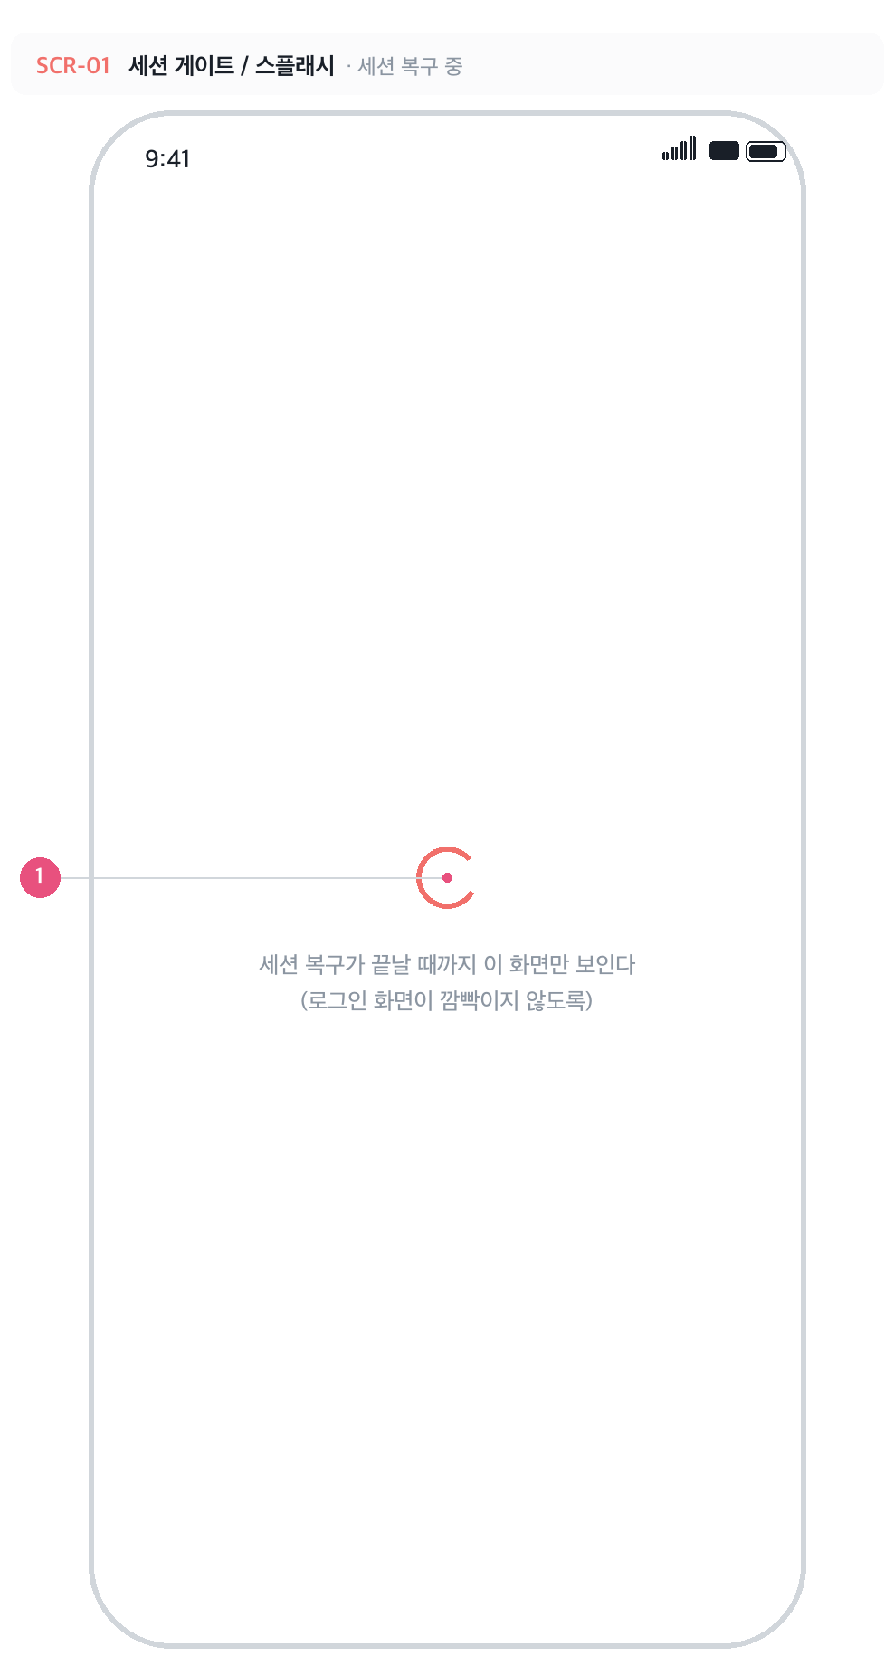
SCR-01 · 세션 게이트 / 스플래시 · 세션 복구 중
 | No | 구성요소 | 설명
 | 1 | 로딩 인디케이터 | 포인트색 스피너. 저장된 세션을 복구하는 동안에만 노출되고, 끝나면 로그인 또는 내 여행으로 자동 이동한다.

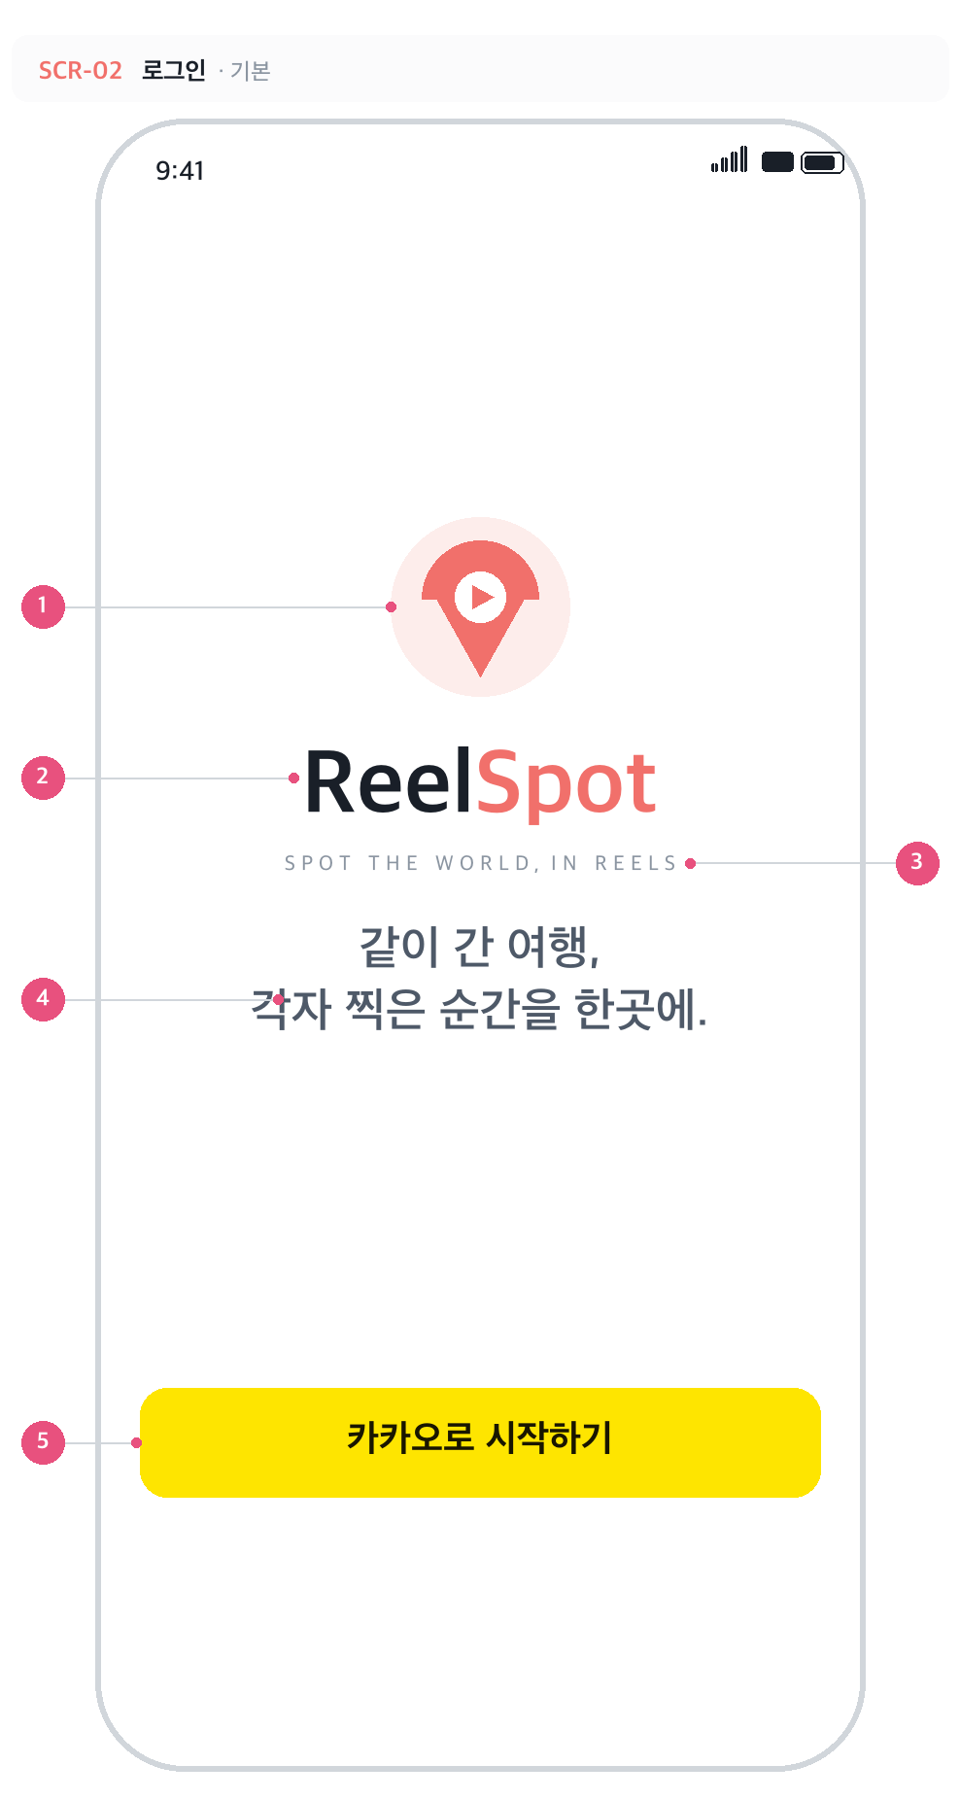
SCR-02 · 로그인 · 기본
 | No | 구성요소 | 설명
 | 1 | 로고 | 릴스팟 심볼 128pt — 핀 + 클래퍼 + 재생 버튼. assets/logo.svg 와 같은 도형.
 | 2 | 워드마크 | 'Reel'은 먹색(#191F28), 'Spot'은 포인트색(#F1706B). 46pt Bold, 자간 -1.5.
 | 3 | 영문 태그라인 | SPOT THE WORLD, IN REELS — 13pt, 자간 3pt로 넓게.
 | 4 | 국문 태그라인 | '같이 간 여행, / 각자 찍은 순간을 한곳에.' 두 줄 고정, 24pt SemiBold.
 | 5 | 카카오로 시작하기 | 카카오 옐로 #FEE500, 높이 56pt, 라운드 14. 탭하면 앱 내 브라우저로 카카오 인증 페이지를 연다.

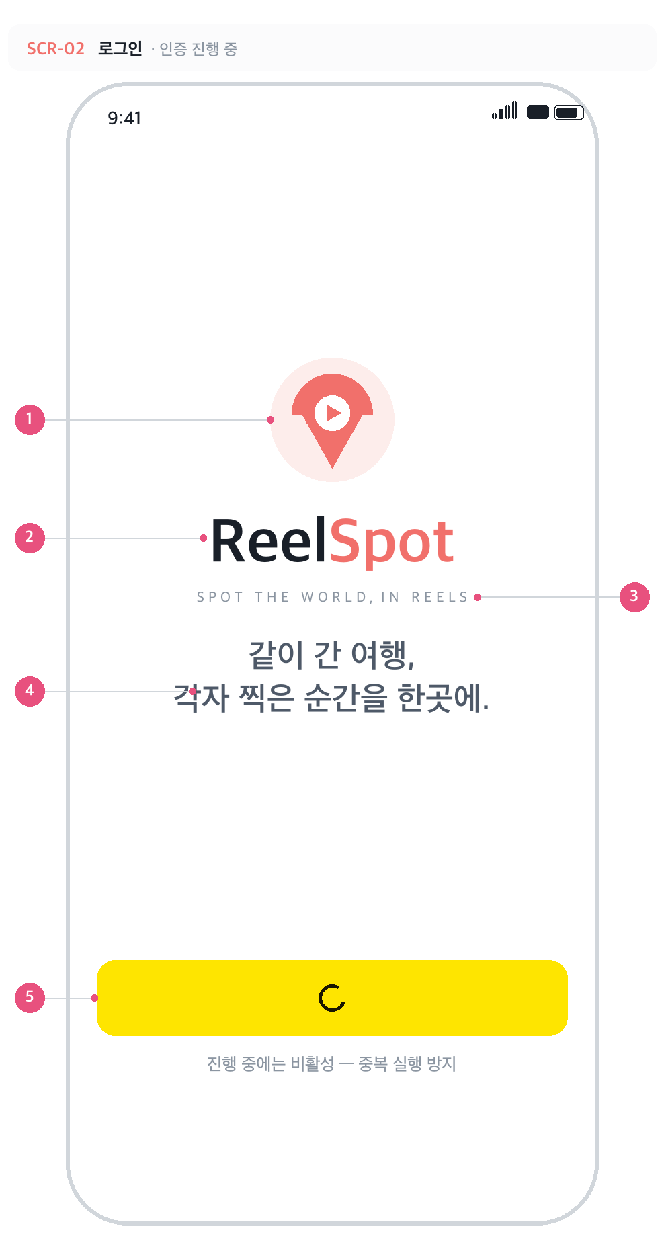
SCR-02 · 로그인 · 인증 진행 중
 | No | 구성요소 | 설명
 | 5 | 카카오 버튼 (로딩) | 인증 진행 중에는 라벨 대신 스피너가 돌고 버튼이 비활성이라 중복 실행되지 않는다.

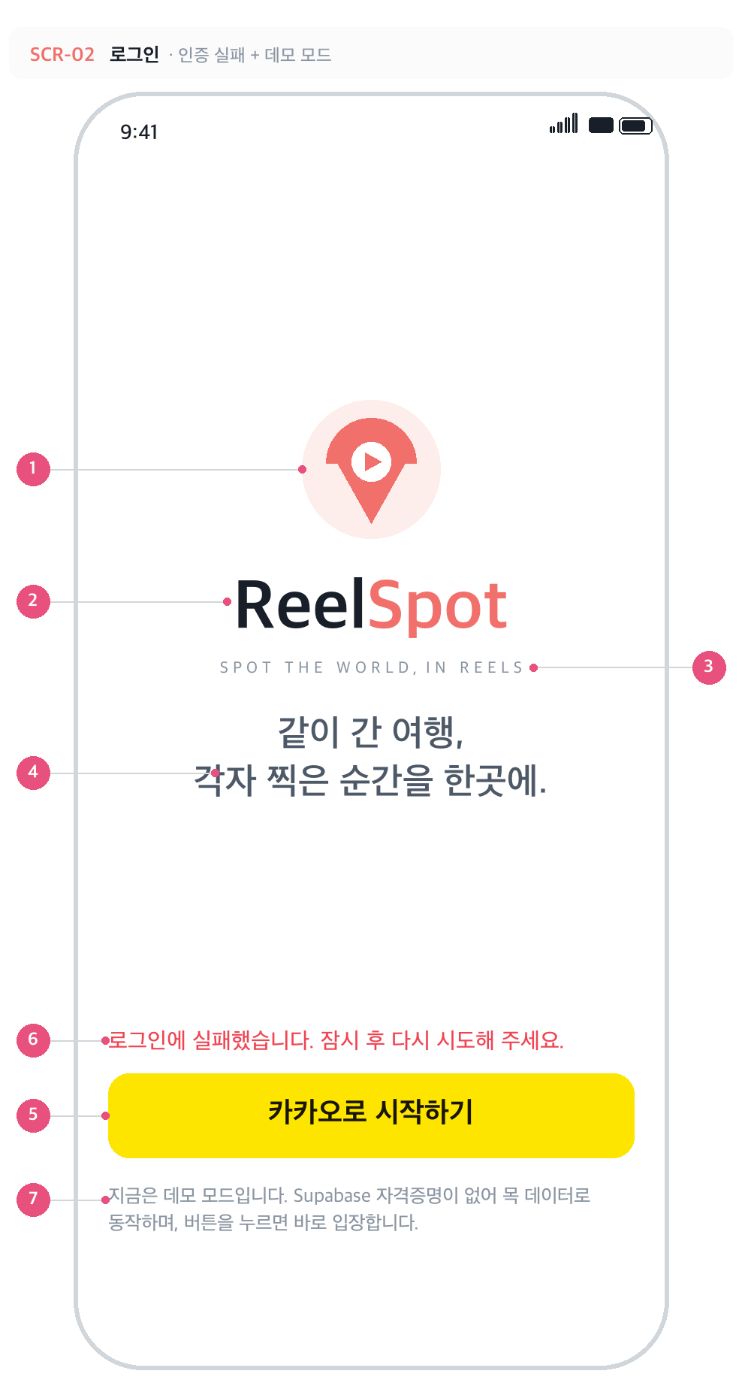
SCR-02 · 로그인 · 인증 실패 + 데모 모드
 | No | 구성요소 | 설명
 | 1 | 로고 | 릴스팟 심볼 128pt — 핀 + 클래퍼 + 재생 버튼. assets/logo.svg 와 같은 도형.
 | 2 | 워드마크 | 'Reel'은 먹색(#191F28), 'Spot'은 포인트색(#F1706B). 46pt Bold, 자간 -1.5.
 | 3 | 영문 태그라인 | SPOT THE WORLD, IN REELS — 13pt, 자간 3pt로 넓게.
 | 4 | 국문 태그라인 | '같이 간 여행, / 각자 찍은 순간을 한곳에.' 두 줄 고정, 24pt SemiBold.
 | 5 | 카카오로 시작하기 | 카카오 옐로 #FEE500, 높이 56pt, 라운드 14. 탭하면 앱 내 브라우저로 카카오 인증 페이지를 연다.
 | 6 | 에러 문구 | 인증 코드 교환 실패 시에만 노출. 사용자가 브라우저를 닫은 경우는 에러로 보지 않고 아무 것도 띄우지 않는다.
 | 7 | 데모 모드 안내 | .env 미설정 시에만 노출. 버튼을 누르면 인증 없이 목 데이터로 입장한다.

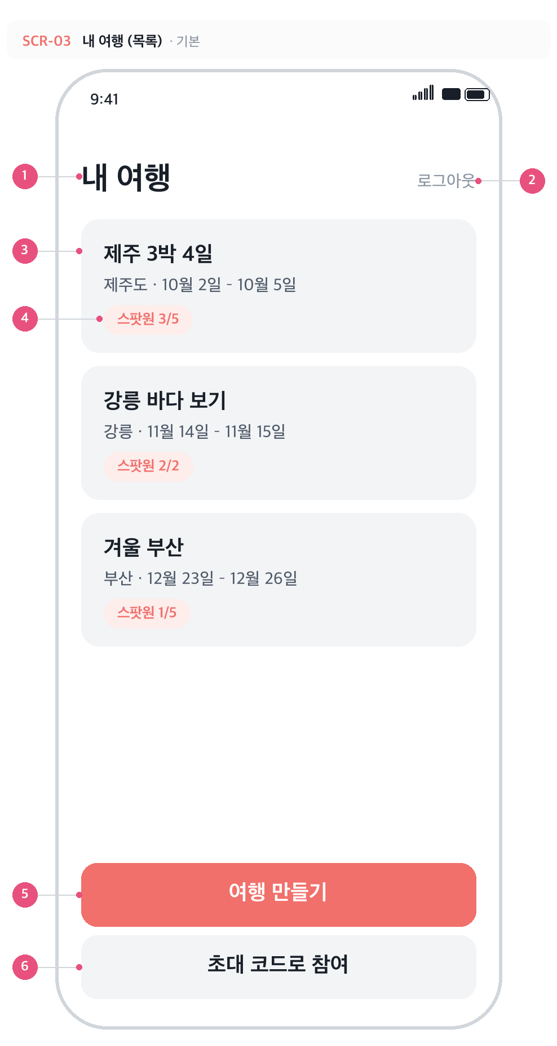
SCR-03 · 내 여행 (목록) · 기본
 | No | 구성요소 | 설명
 | 1 | 화면 제목 | '내 여행' 28pt Bold.
 | 2 | 로그아웃 | 텍스트 버튼. 탭 즉시 세션을 해제하고 로그인 화면으로 돌아간다 (확인 창 없음).
 | 3 | 여행 카드 | 여행 이름 + '여행지 · 기간'. 기간은 좁은 자리용 짧은 형식. 탭하면 해당 여행 상세로 이동. 시작일 오름차순 정렬.
 | 4 | 스팟원 배지 | '스팟원 현재인원/정원'. 연한 포인트색 알약 배지.
 | 5 | 여행 만들기 | 주 버튼. 여행 만들기 화면으로 이동.
 | 6 | 초대 코드로 참여 | 보조 버튼. 초대 코드 입력 화면으로 이동.

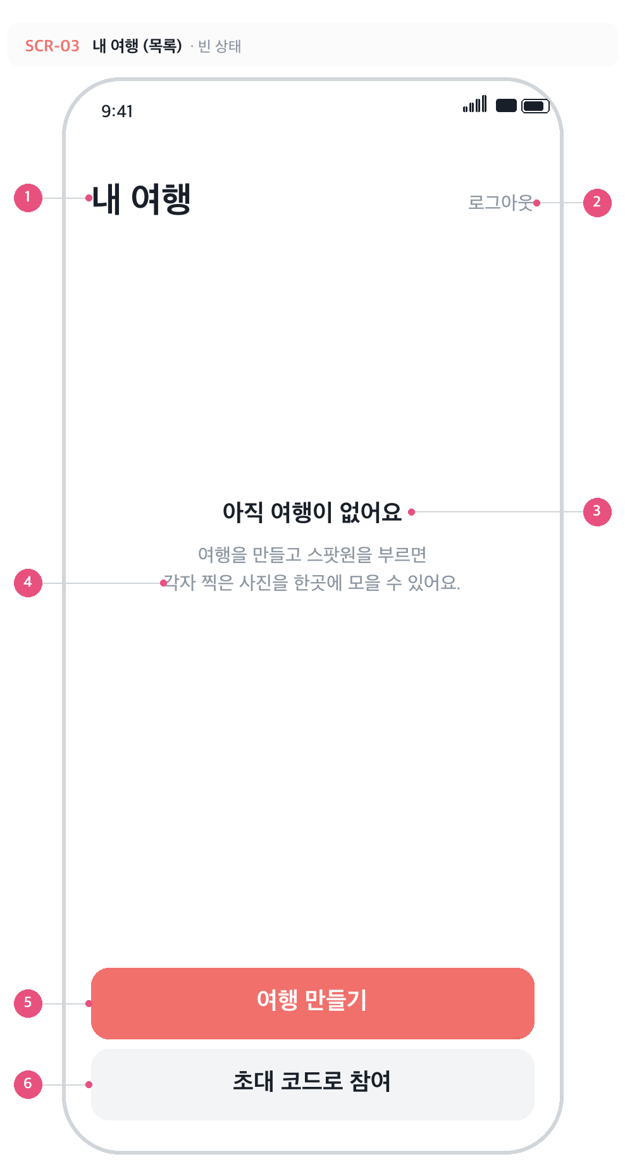
SCR-03 · 내 여행 (목록) · 빈 상태
 | No | 구성요소 | 설명
 | 1 | 화면 제목 | 목록이 비어도 제목과 하단 버튼은 그대로 노출된다.
 | 2 | 로그아웃 | 동일.
 | 3 | 빈 상태 제목 | '아직 여행이 없어요'. 조회에 실패한 경우에는 이 자리에 에러 문구가 대신 들어간다.
 | 4 | 빈 상태 안내 | '여행을 만들고 스팟원을 부르면 / 각자 찍은 사진을 한곳에 모을 수 있어요.'

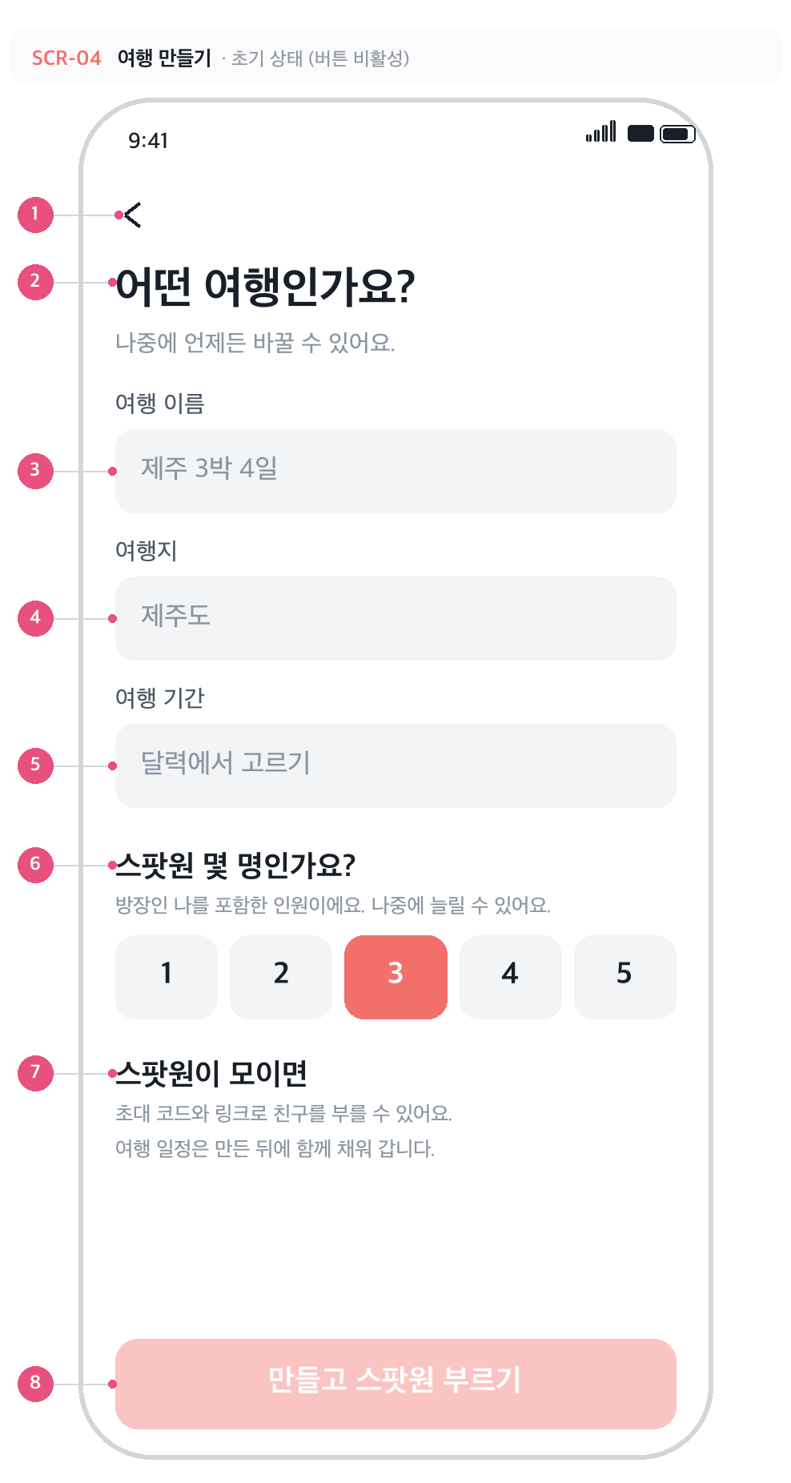
SCR-04 · 여행 만들기 · 초기 상태 · 제출 버튼 비활성
 | No | 구성요소 | 설명
 | 1 | 뒤로가기 | 작성 중이던 내용을 버리고 이전 화면으로.
 | 2 | 인트로 | '어떤 여행인가요?' / '나중에 언제든 바꿀 수 있어요.'
 | 3 | 여행 이름 | 필수. 1~40자(DB 제약). 공백만 입력하면 미입력으로 본다. 포커스되면 테두리가 포인트색으로 바뀐다.
 | 4 | 여행지 | 필수. 자유 입력. 지도 연동 단계에서 장소 검색으로 대체 검토.
 | 5 | 여행 기간 | 필수. 직접 타이핑할 수 없고 탭하면 달력 시트(SCR-05)가 열린다. 선택 전 '달력에서 고르기', 선택 후 '2026년 10월 23일 (금) – 10월 27일 (화) · 4박 5일'.
 | 6 | 스팟원 정원 | 1~5 중 선택, 기본값 3. 방장을 포함한 인원이고, 만든 뒤에도 늘릴 수 있다.
 | 7 | 다음 단계 안내 | 만든 뒤 무엇을 하게 되는지 미리 알려 준다 — 초대와 일정 채우기.
 | 8 | 만들고 스팟원 부르기 | 이름·여행지·기간이 모두 채워져야 활성. 처리 중에는 스피너로 바뀌어 중복 생성을 막는다.

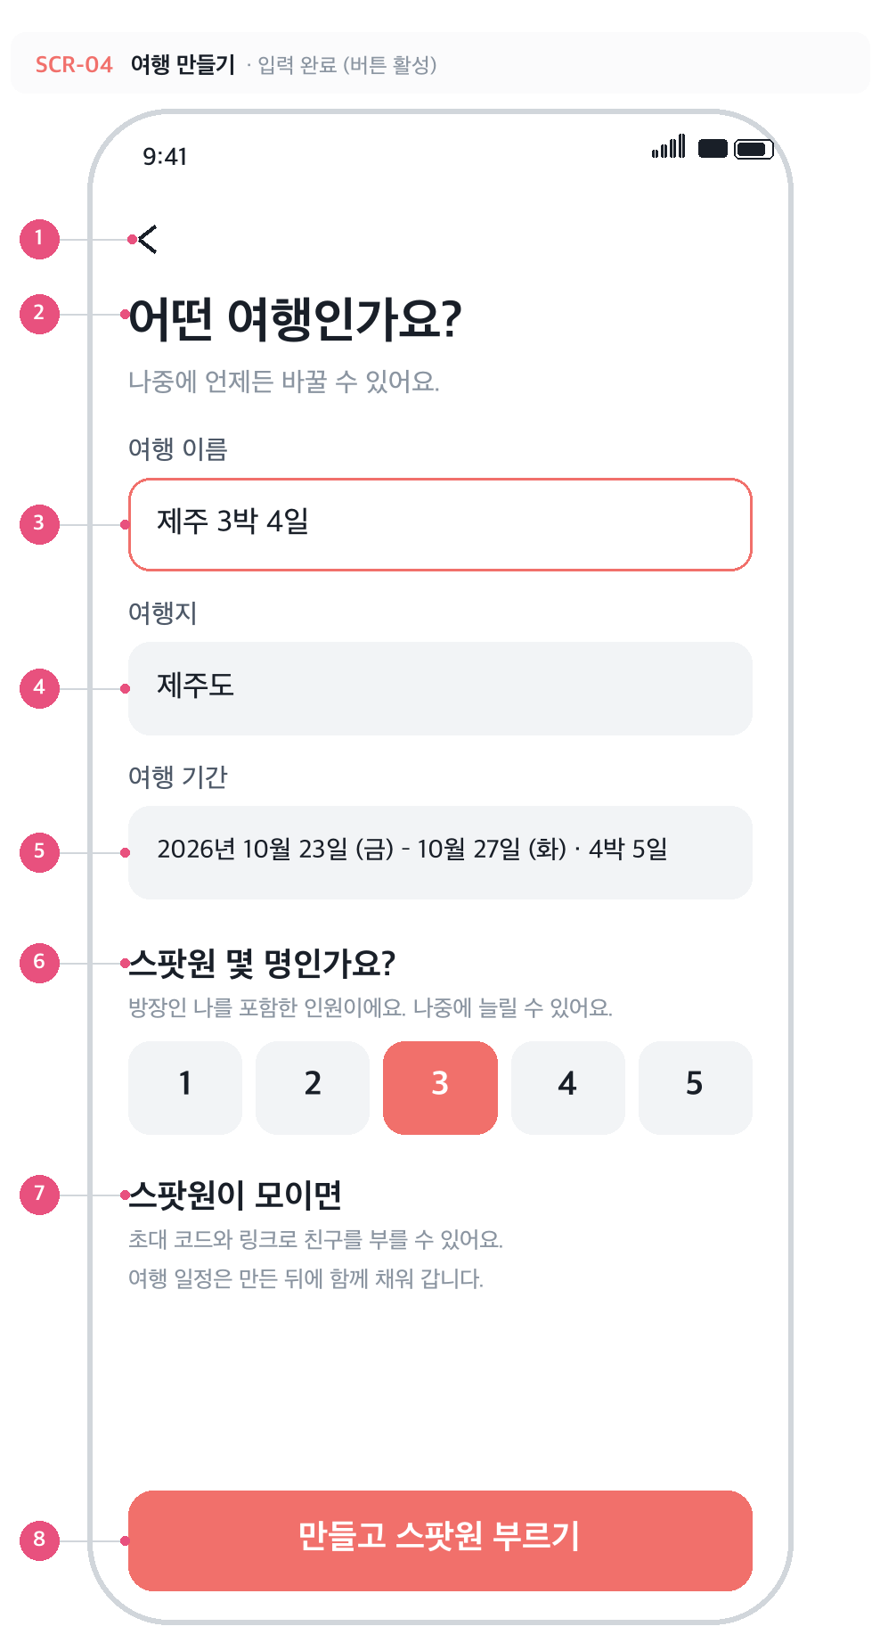
SCR-04 · 여행 만들기 · 입력 완료 · 제출 버튼 활성
 | No | 구성요소 | 설명
 | 1 | 뒤로가기 | 작성 중이던 내용을 버리고 이전 화면으로.
 | 2 | 인트로 | '어떤 여행인가요?' / '나중에 언제든 바꿀 수 있어요.'
 | 3 | 여행 이름 | 필수. 1~40자(DB 제약). 공백만 입력하면 미입력으로 본다. 포커스되면 테두리가 포인트색으로 바뀐다.
 | 4 | 여행지 | 필수. 자유 입력. 지도 연동 단계에서 장소 검색으로 대체 검토.
 | 5 | 여행 기간 | 필수. 직접 타이핑할 수 없고 탭하면 달력 시트(SCR-05)가 열린다. 선택 전 '달력에서 고르기', 선택 후 '2026년 10월 23일 (금) – 10월 27일 (화) · 4박 5일'.
 | 6 | 스팟원 정원 | 1~5 중 선택, 기본값 3. 방장을 포함한 인원이고, 만든 뒤에도 늘릴 수 있다.
 | 7 | 다음 단계 안내 | 만든 뒤 무엇을 하게 되는지 미리 알려 준다 — 초대와 일정 채우기.
 | 8 | 만들고 스팟원 부르기 | 이름·여행지·기간이 모두 채워져야 활성. 처리 중에는 스피너로 바뀌어 중복 생성을 막는다.

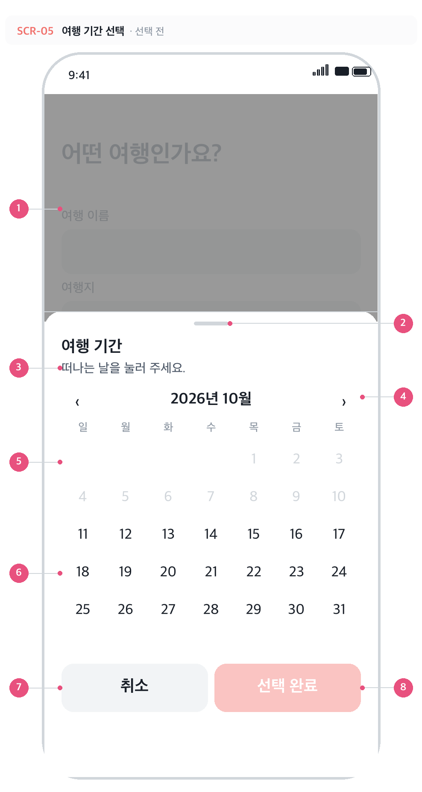
SCR-05 · 여행 기간 선택 · 선택 전
 | No | 구성요소 | 설명
 | 1 | 뒤 화면 (딤) | 여행 만들기 화면 위에 반투명 검정(40%)을 덮는다. 딤 영역을 탭하거나 하드웨어 뒤로가기를 누르면 '취소'와 같게 닫힌다.
 | 2 | 핸들 바 | 아래에서 올라오는 바텀 시트임을 알리는 손잡이. 40×4pt.
 | 3 | 안내 문구 | 선택 상태에 따라 세 가지로 바뀐다 — 미선택 '떠나는 날을 눌러 주세요.' / 시작일만 '돌아오는 날을 눌러 주세요.' / 둘 다 선택 '2026년 10월 23일 (금) – 10월 27일 (화) · 4박 5일'.
 | 4 | 월 이동 | 좌우 화살표 또는 좌우 스와이프로 전월·익월 이동.
 | 5 | 지난 날짜 | 오늘(10월 11일) 이전 날짜는 연한 회색으로 비활성 — 탭해도 선택되지 않는다.
 | 6 | 날짜 선택 | 첫 탭이 시작일, 다음 탭이 종료일. 시작일만 찍힌 상태에서 더 앞 날짜를 누르면 시작일이 그 날짜로 옮겨가고 종료일은 해제된다. 선택 구간은 양 끝이 진한 포인트색 원, 사이는 연한 포인트색 띠.
 | 7 | 취소 | 시트를 닫고 폼의 기존 값을 그대로 둔다. 고르다 만 날짜는 버려지고, 다시 열면 바깥 값으로 초기화된다.
 | 8 | 선택 완료 | 시작일·종료일이 모두 선택돼야 활성. 탭하면 폼의 '여행 기간'에 반영하고 닫는다.

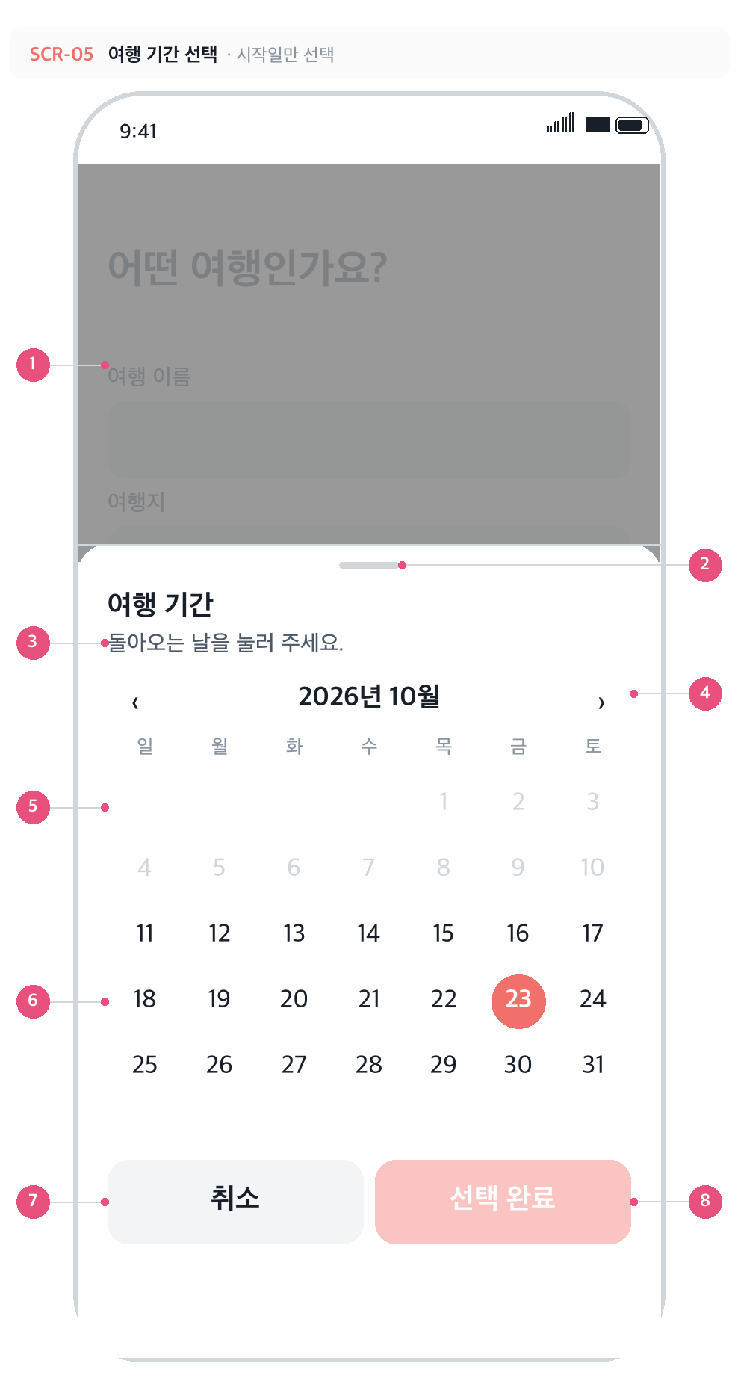
SCR-05 · 여행 기간 선택 · 시작일만 선택
 | No | 구성요소 | 설명
 | 1 | 뒤 화면 (딤) | 여행 만들기 화면 위에 반투명 검정(40%)을 덮는다. 딤 영역을 탭하거나 하드웨어 뒤로가기를 누르면 '취소'와 같게 닫힌다.
 | 2 | 핸들 바 | 아래에서 올라오는 바텀 시트임을 알리는 손잡이. 40×4pt.
 | 3 | 안내 문구 | 선택 상태에 따라 세 가지로 바뀐다 — 미선택 '떠나는 날을 눌러 주세요.' / 시작일만 '돌아오는 날을 눌러 주세요.' / 둘 다 선택 '2026년 10월 23일 (금) – 10월 27일 (화) · 4박 5일'.
 | 4 | 월 이동 | 좌우 화살표 또는 좌우 스와이프로 전월·익월 이동.
 | 5 | 지난 날짜 | 오늘(10월 11일) 이전 날짜는 연한 회색으로 비활성 — 탭해도 선택되지 않는다.
 | 6 | 날짜 선택 | 첫 탭이 시작일, 다음 탭이 종료일. 시작일만 찍힌 상태에서 더 앞 날짜를 누르면 시작일이 그 날짜로 옮겨가고 종료일은 해제된다. 선택 구간은 양 끝이 진한 포인트색 원, 사이는 연한 포인트색 띠.
 | 7 | 취소 | 시트를 닫고 폼의 기존 값을 그대로 둔다. 고르다 만 날짜는 버려지고, 다시 열면 바깥 값으로 초기화된다.
 | 8 | 선택 완료 | 시작일·종료일이 모두 선택돼야 활성. 탭하면 폼의 '여행 기간'에 반영하고 닫는다.

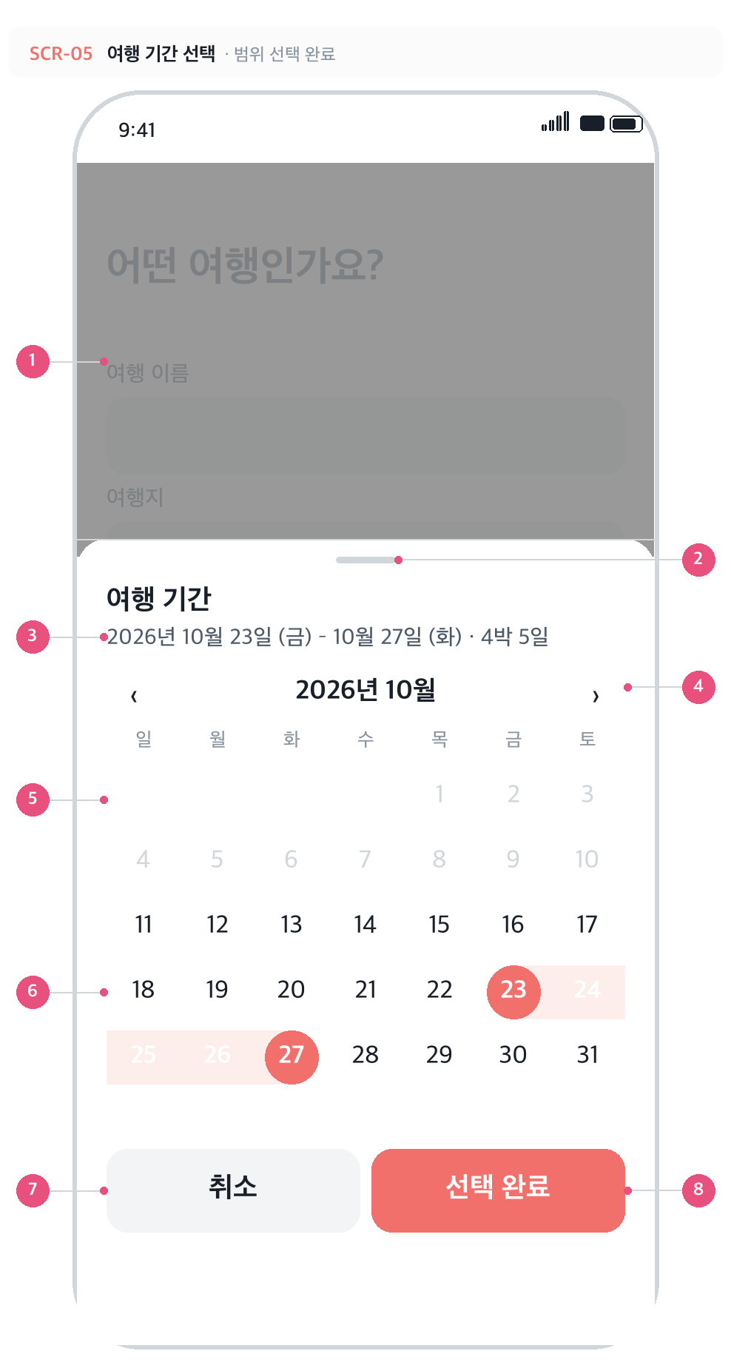
SCR-05 · 여행 기간 선택 · 범위 선택 완료
 | No | 구성요소 | 설명
 | 1 | 뒤 화면 (딤) | 여행 만들기 화면 위에 반투명 검정(40%)을 덮는다. 딤 영역을 탭하거나 하드웨어 뒤로가기를 누르면 '취소'와 같게 닫힌다.
 | 2 | 핸들 바 | 아래에서 올라오는 바텀 시트임을 알리는 손잡이. 40×4pt.
 | 3 | 안내 문구 | 선택 상태에 따라 세 가지로 바뀐다 — 미선택 '떠나는 날을 눌러 주세요.' / 시작일만 '돌아오는 날을 눌러 주세요.' / 둘 다 선택 '2026년 10월 23일 (금) – 10월 27일 (화) · 4박 5일'.
 | 4 | 월 이동 | 좌우 화살표 또는 좌우 스와이프로 전월·익월 이동.
 | 5 | 지난 날짜 | 오늘(10월 11일) 이전 날짜는 연한 회색으로 비활성 — 탭해도 선택되지 않는다.
 | 6 | 날짜 선택 | 첫 탭이 시작일, 다음 탭이 종료일. 시작일만 찍힌 상태에서 더 앞 날짜를 누르면 시작일이 그 날짜로 옮겨가고 종료일은 해제된다. 선택 구간은 양 끝이 진한 포인트색 원, 사이는 연한 포인트색 띠.
 | 7 | 취소 | 시트를 닫고 폼의 기존 값을 그대로 둔다. 고르다 만 날짜는 버려지고, 다시 열면 바깥 값으로 초기화된다.
 | 8 | 선택 완료 | 시작일·종료일이 모두 선택돼야 활성. 탭하면 폼의 '여행 기간'에 반영하고 닫는다.

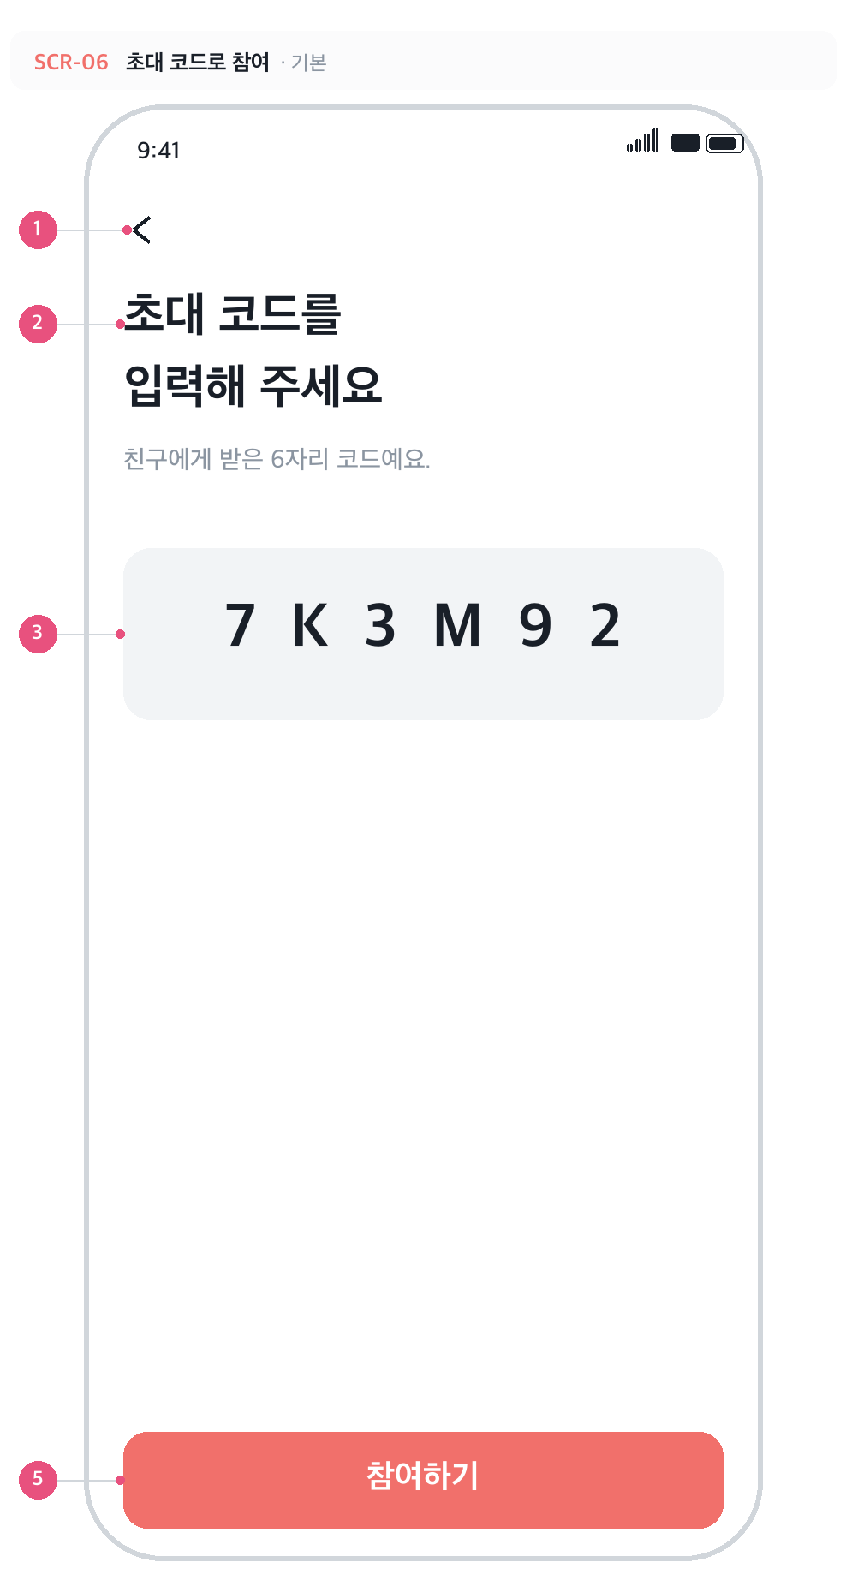
SCR-06 · 초대 코드로 참여 · 기본
 | No | 구성요소 | 설명
 | 1 | 뒤로가기 | 내 여행 목록으로 돌아간다.
 | 2 | 인트로 | '초대 코드를 / 입력해 주세요' + '친구에게 받은 6자리 코드예요.'
 | 3 | 코드 입력칸 | 6자 제한, 입력 즉시 대문자로 변환, 자동완성·자동수정 끔, 진입하면 바로 포커스. 36pt Bold에 자간 12pt로 한 글자씩 떨어뜨려 보여 준다. 미입력 시 '------'.
 | 4 | 에러 문구 | '초대 코드를 찾을 수 없습니다.' 또는 '이 여행은 스팟원 자리가 모두 찼습니다.' 입력칸 테두리도 빨강으로 바뀌고, 코드를 고치면 함께 사라진다.
 | 5 | 참여하기 | 정확히 6자일 때만 활성. 처리 중에는 스피너로 바뀐다. 성공하면 해당 여행 상세로 이동(replace).

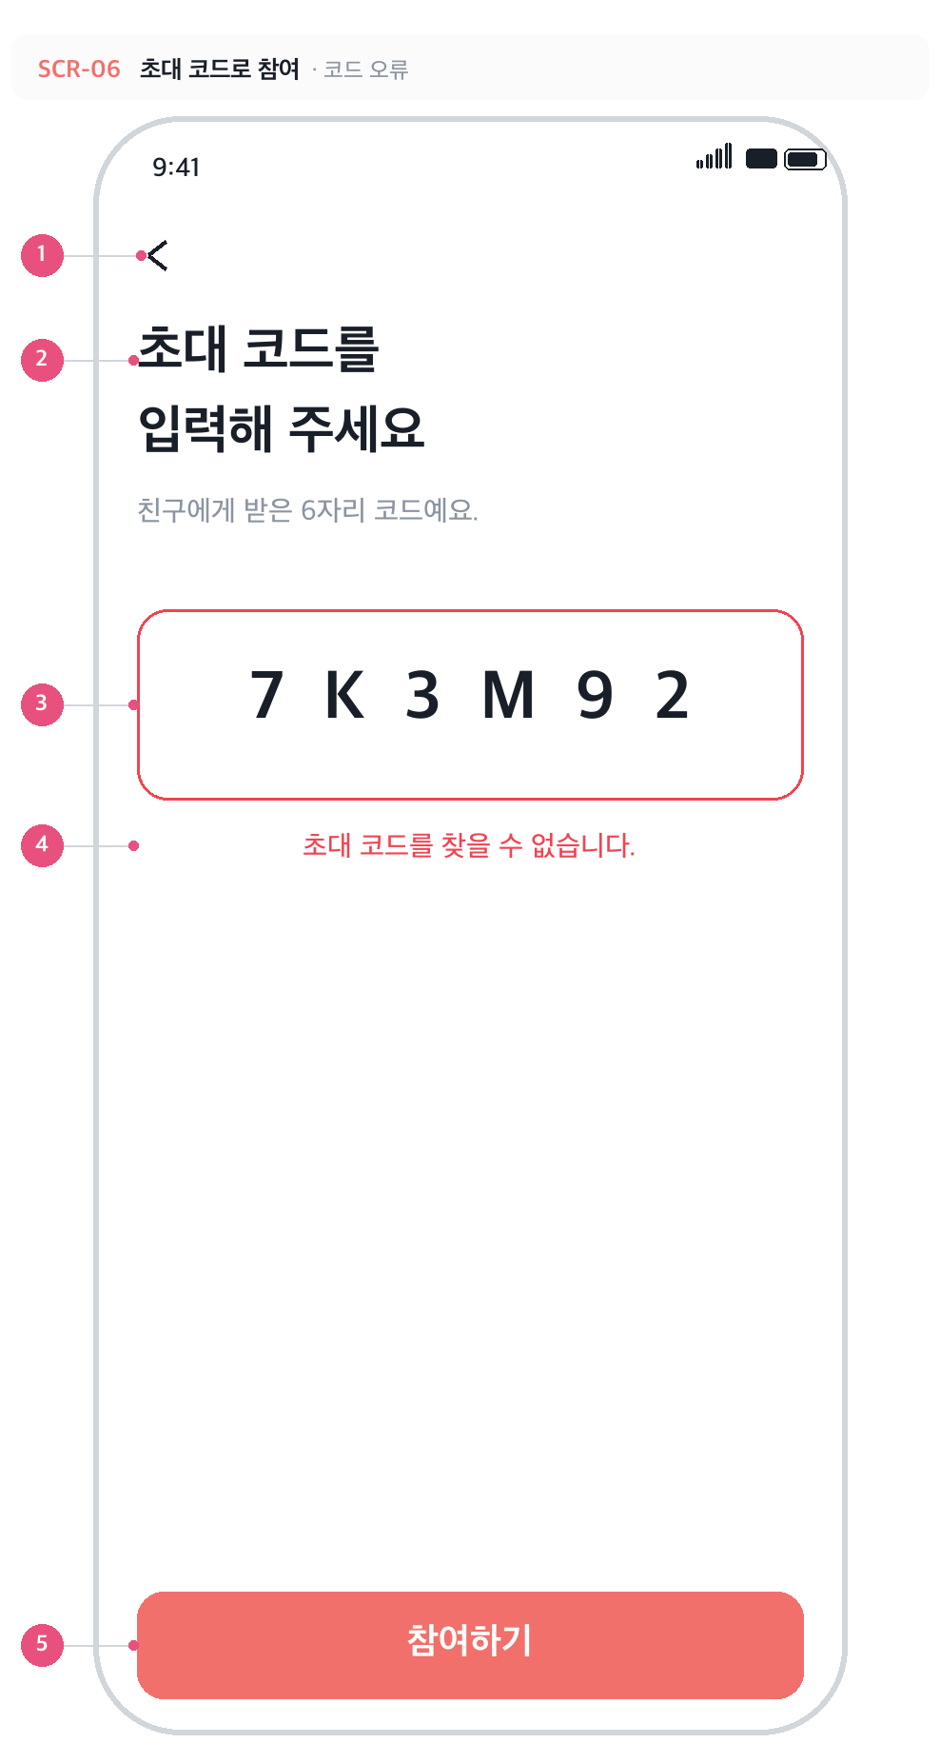
SCR-06 · 초대 코드로 참여 · 코드 오류
 | No | 구성요소 | 설명
 | 1 | 뒤로가기 | 내 여행 목록으로 돌아간다.
 | 2 | 인트로 | '초대 코드를 / 입력해 주세요' + '친구에게 받은 6자리 코드예요.'
 | 3 | 코드 입력칸 | 6자 제한, 입력 즉시 대문자로 변환, 자동완성·자동수정 끔, 진입하면 바로 포커스. 36pt Bold에 자간 12pt로 한 글자씩 떨어뜨려 보여 준다. 미입력 시 '------'.
 | 4 | 에러 문구 | '초대 코드를 찾을 수 없습니다.' 또는 '이 여행은 스팟원 자리가 모두 찼습니다.' 입력칸 테두리도 빨강으로 바뀌고, 코드를 고치면 함께 사라진다.
 | 5 | 참여하기 | 정확히 6자일 때만 활성. 처리 중에는 스피너로 바뀐다. 성공하면 해당 여행 상세로 이동(replace).

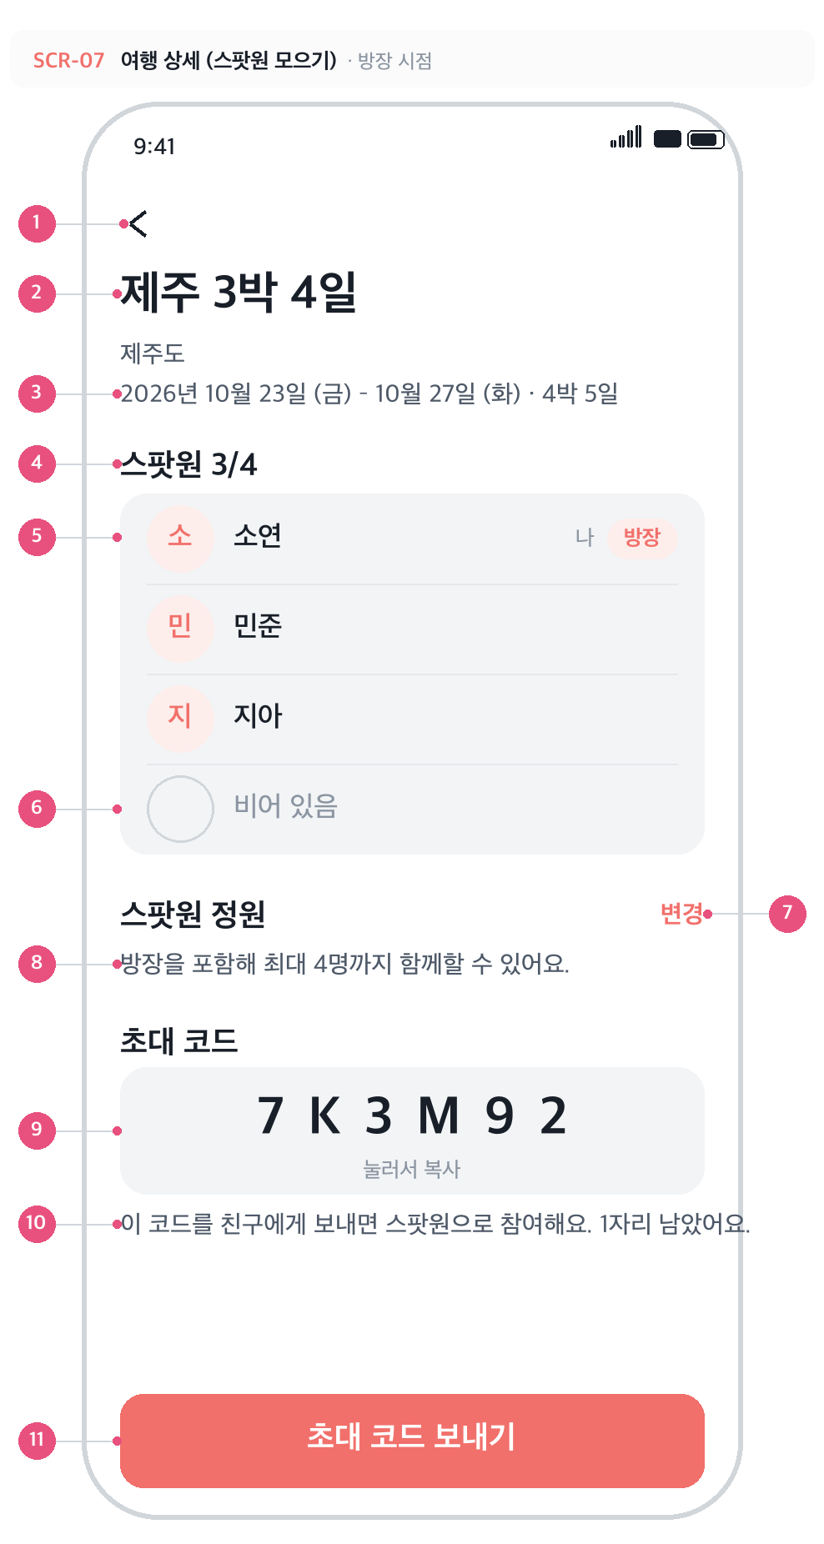
SCR-07 · 여행 상세 · 방장 시점 · 자리 남음
 | No | 구성요소 | 설명
 | 1 | 뒤로가기 | 내 여행 목록으로.
 | 2 | 여행 이름 | 28pt Bold.
 | 3 | 여행지 · 기간 | 기간은 긴 형식 '2026년 10월 23일 (금) – 10월 27일 (화) · 4박 5일'.
 | 4 | 스팟원 수 | '스팟원 현재인원/정원'.
 | 5 | 스팟원 행 | 아바타(닉네임 첫 글자) + 닉네임 + 본인에게 '나' + 방장에게 '방장' 배지. 참여 순서대로 정렬하고, 닉네임이 없으면 '알 수 없음'.
 | 6 | 빈 자리 행 | (정원 − 현재 인원)만큼 '비어 있음' 행이 점선 아바타와 함께 반복된다.
 | 7 | 변경 | 방장에게만 보인다. 탭하면 정원 편집 영역(SCR-07-1)이 열리고 라벨이 '취소'로 바뀐다.
 | 8 | 정원 안내 | '방장을 포함해 최대 n명까지 함께할 수 있어요.' 현재 인원이 아니라 상한을 알려 준다.
 | 9 | 초대 코드 박스 | 6자리 코드. 탭하면 클립보드에 복사되고 하단 라벨이 1.5초간 '복사했어요'로 바뀐다 (별도 토스트 없음).
 | 10 | 코드 안내 문구 | 자리가 남으면 '…n자리 남았어요.', 만석이면 '스팟원 자리가 모두 찼어요.'
 | 11 | 초대 코드 보내기 | OS 공유 시트를 띄운다. 공유 문구: [릴스팟] "여행 이름" 여행에 스팟원으로 초대합니다. 초대 코드: XXXXXX. 정원이 차면 비활성.

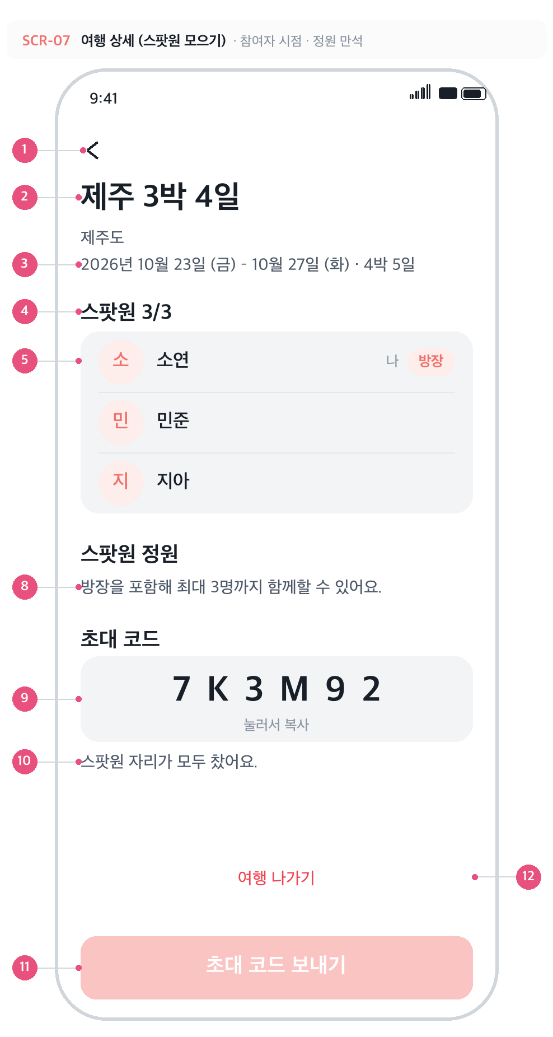
SCR-07 · 여행 상세 · 참여자 시점 · 정원 만석
 | No | 구성요소 | 설명
 | 1 | 뒤로가기 | 내 여행 목록으로.
 | 2 | 여행 이름 | 28pt Bold.
 | 3 | 여행지 · 기간 | 기간은 긴 형식 '2026년 10월 23일 (금) – 10월 27일 (화) · 4박 5일'.
 | 4 | 스팟원 수 | '스팟원 현재인원/정원'.
 | 5 | 스팟원 행 | 아바타(닉네임 첫 글자) + 닉네임 + 본인에게 '나' + 방장에게 '방장' 배지. 참여 순서대로 정렬하고, 닉네임이 없으면 '알 수 없음'.
 | 8 | 정원 안내 | '방장을 포함해 최대 n명까지 함께할 수 있어요.' 현재 인원이 아니라 상한을 알려 준다.
 | 9 | 초대 코드 박스 | 6자리 코드. 탭하면 클립보드에 복사되고 하단 라벨이 1.5초간 '복사했어요'로 바뀐다 (별도 토스트 없음).
 | 10 | 코드 안내 문구 | 자리가 남으면 '…n자리 남았어요.', 만석이면 '스팟원 자리가 모두 찼어요.'
 | 11 | 초대 코드 보내기 | OS 공유 시트를 띄운다. 공유 문구: [릴스팟] "여행 이름" 여행에 스팟원으로 초대합니다. 초대 코드: XXXXXX. 정원이 차면 비활성.
 | 12 | 여행 나가기 | 방장이 아닌 스팟원에게만 보인다. 확인 창에서 '나가기'를 눌러야 실제로 빠진다.

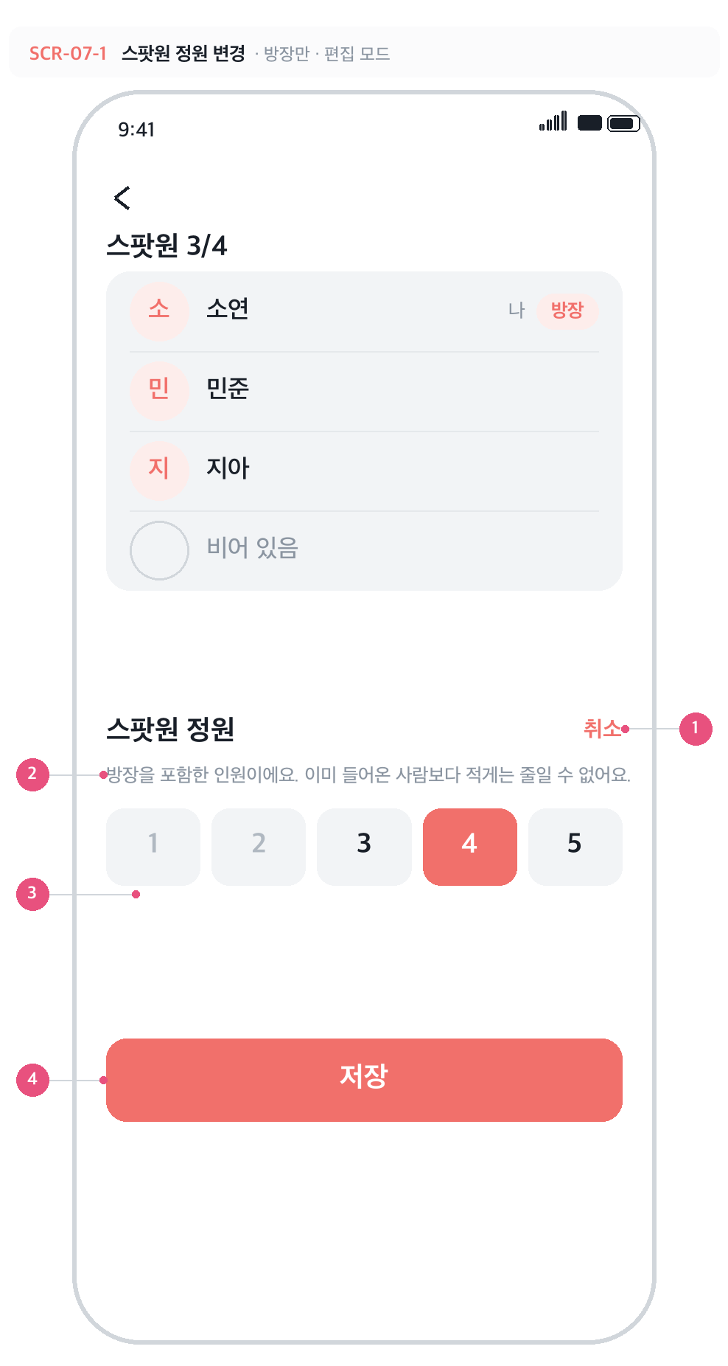
SCR-07-1 · 스팟원 정원 변경 · 방장만 · 편집 모드
 | No | 구성요소 | 설명
 | 1 | 취소 | 편집을 닫고 원래 값으로 되돌린다 (저장 전 변경은 반영되지 않는다).
 | 2 | 정원 안내 | 방장 포함 인원이라는 점과, 현재 인원보다 적게는 줄일 수 없다는 제약을 미리 알린다.
 | 3 | 정원 선택 (하한) | 이미 들어온 스팟원 수(3명)보다 작은 1·2는 흐리게 비활성. 서버에서도 트리거로 한 번 더 막는다.
 | 4 | 저장 | 바꾼 정원을 저장하고 편집 영역을 닫는다. 실패하면 '저장 실패' 알림을 띄우고 기존 값을 유지한다.

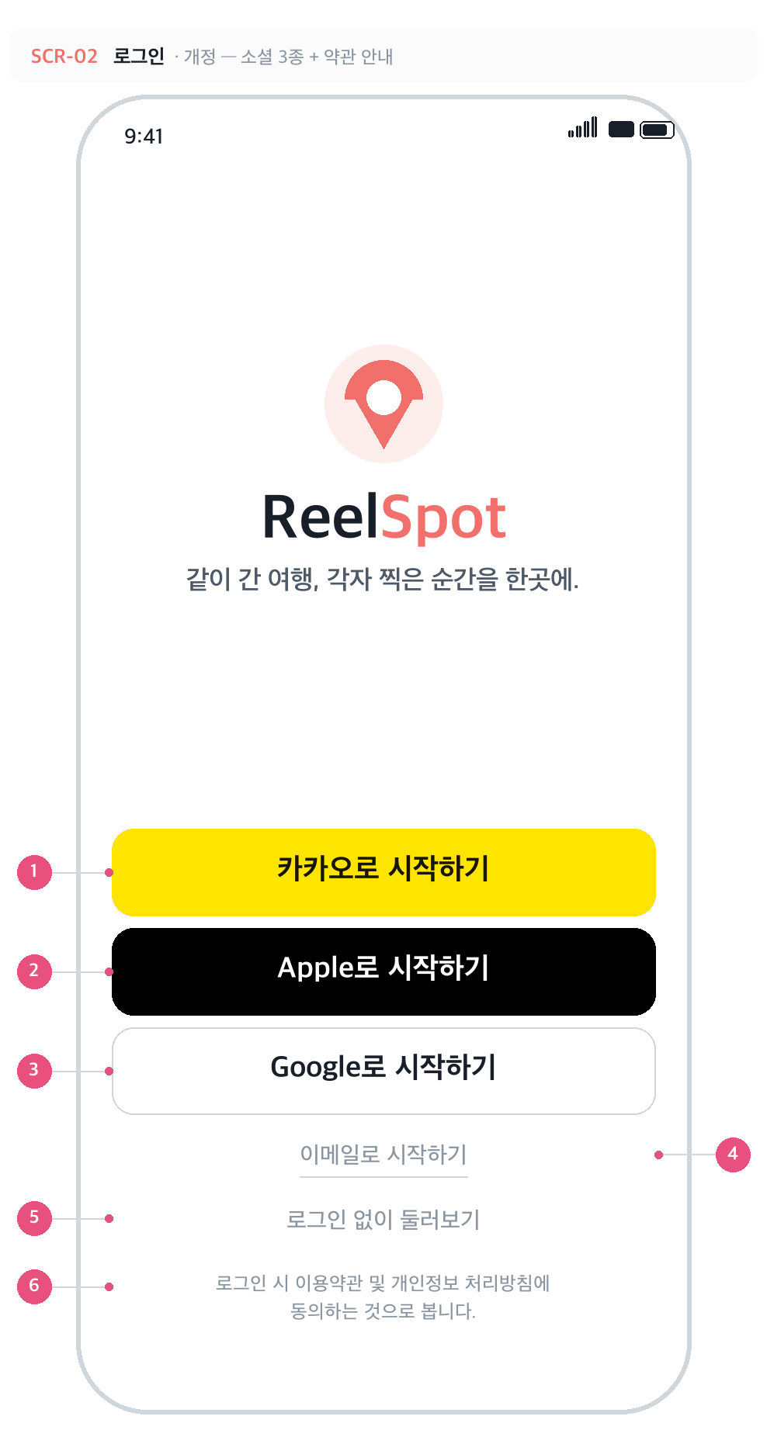
SCR-02 · 로그인 · 개선안 — 소셜 3종 + 약관 안내
 | No | 구성요소 | 설명
 | 1 | 카카오로 시작하기 | MVP 1순위. 카카오 옐로 #FEE500. 현재 유일하게 구현된 공급자.
 | 2 | Apple로 시작하기 | 검정 #000000 + 흰 글자, Apple 가이드라인 준수. 다른 소셜 로그인을 제공하면 App Store 심사상 필수다. (AUTH-F06)
 | 3 | Google로 시작하기 | 흰 배경 + 회색 테두리. 카카오와 같은 PKCE 흐름이라 버튼·분기만 추가하면 된다. (AUTH-F07)
 | 4 | 이메일로 시작하기 | 텍스트 버튼. 추가 고려안 — 소셜 계정과 같은 이메일일 때의 연결 정책이 정해지면 연다. (AUTH-F08)
 | 5 | 로그인 없이 둘러보기 | 초대 링크로 들어온 비회원이 여행 개요만 미리 보는 경로. 업로드·댓글은 로그인 후. (TRIP-F17)
 | 6 | 약관 · 개인정보 안내 | '로그인 시 이용약관 및 개인정보 처리방침에 동의하는 것으로 봅니다.' 두 문서는 밑줄 텍스트로 각각 웹뷰에서 연다. 문서가 없으면 심사에서 반려된다. (AUTH-F10)

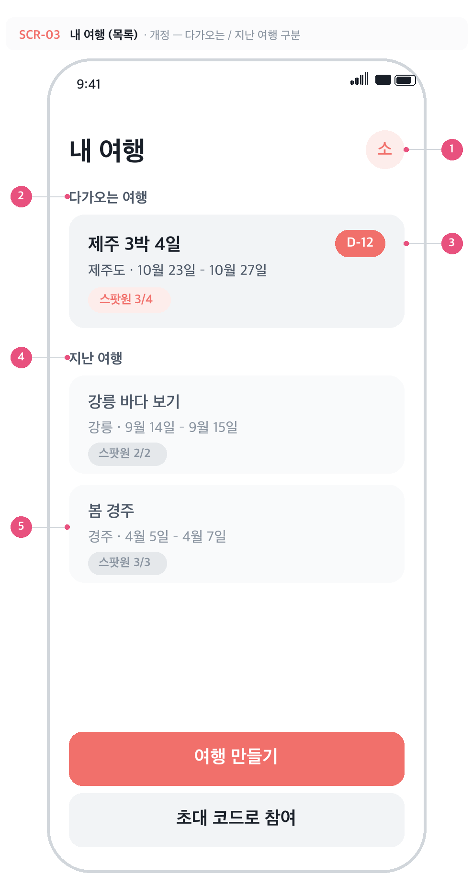
SCR-03 · 내 여행 (목록) · 개선안 — 다가오는 / 지난 여행
 | No | 구성요소 | 설명
 | 1 | 프로필 진입 | 우상단 아바타. 탭하면 프로필 설정(SCR-10)으로 이동한다. 로그아웃·회원 탈퇴가 그쪽으로 옮겨간다.
 | 2 | 다가오는 여행 섹션 | 오늘 ≤ 종료일인 여행. 시작일 오름차순.
 | 3 | D-day 배지 | 시작일까지 남은 일수. 오늘이 기간 안이면 '여행 중', 시작일 당일이면 'D-DAY'. (TRIP-F25)
 | 4 | 지난 여행 섹션 | 종료일이 오늘보다 이전인 여행. 종료일 내림차순(최근 것이 위).
 | 5 | 지난 여행 카드 | 회색 톤으로 한 단 낮춰 다가오는 여행과 구분한다. 배지도 무채색.

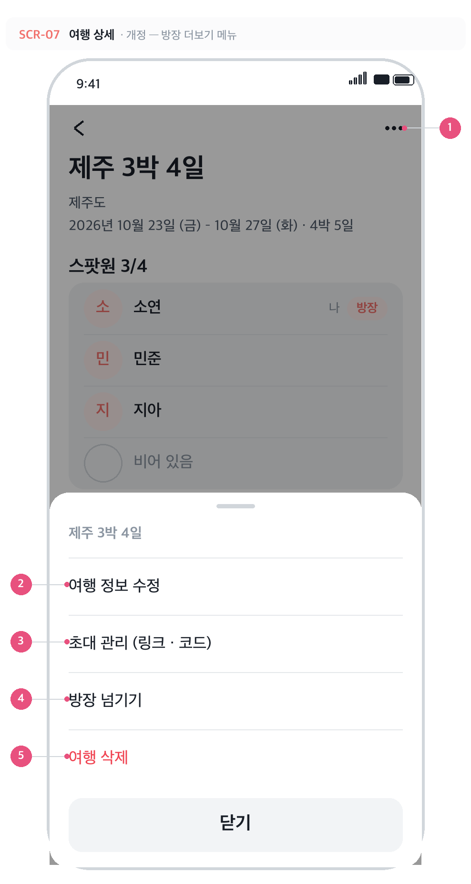
SCR-07 · 여행 상세 · 개선안 — 방장 더보기 메뉴
 | No | 구성요소 | 설명
 | 1 | 더보기 (⋯) | 헤더 오른쪽. 방장에게는 수정·초대 관리·넘기기·삭제가, 참여자에게는 '여행 나가기'만 들어 있다.
 | 2 | 여행 정보 수정 | 이름·여행지·기간을 고치는 화면(SCR-11)으로. 여행 만들기의 '나중에 언제든 바꿀 수 있어요' 약속을 지키는 경로. (TRIP-F19)
 | 3 | 초대 관리 | 초대 링크·코드, 유효기간, 재발급을 한곳에서 다루는 화면(SCR-12)으로. (TRIP-F22 · F23)
 | 4 | 방장 넘기기 | 다른 스팟원에게 방장을 넘긴다. 혼자일 때는 '여행 삭제'로 안내. (TRIP-F21)
 | 5 | 여행 삭제 | 위험 동작. 확인 창을 거쳐 여행과 참여 기록을 모두 지운다. (TRIP-F20)

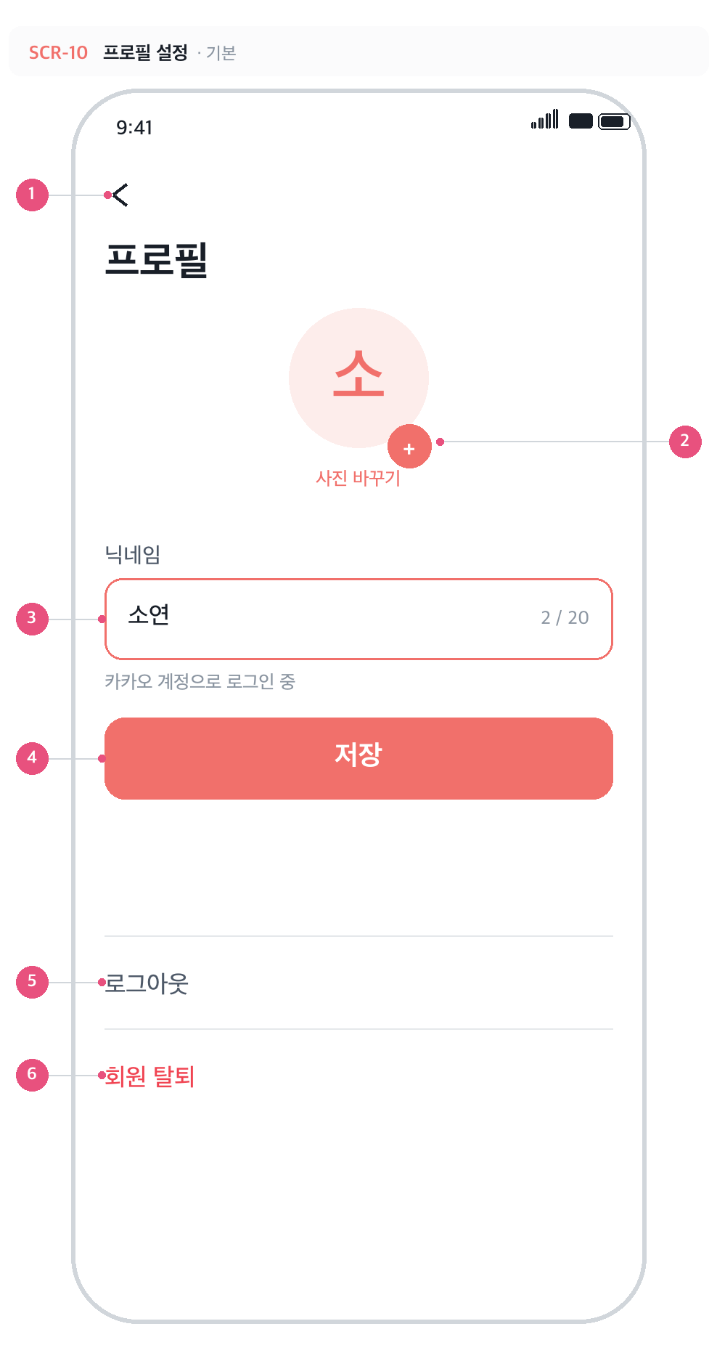
SCR-10 · 프로필 설정 · 신규 · 개발 대기
 | No | 구성요소 | 설명
 | 1 | 뒤로가기 | 내 여행 목록으로.
 | 2 | 사진 바꾸기 | 탭하면 사진 선택 → 업로드 → profiles.avatar_url 갱신. 업로드 실패 시 기존 사진 유지. (PROF-F01)
 | 3 | 닉네임 | 1~20자. 현재 글자 수를 오른쪽에 표시하고, 20자를 넘기면 더 입력되지 않는다. 비우면 저장 버튼 비활성.
 | 4 | 저장 | 닉네임·사진을 함께 저장한다. 저장 후 스팟원 목록의 표시 이름이 바로 바뀐다.
 | 5 | 로그아웃 | 내 여행 화면에 있던 것을 이쪽으로 옮긴다. 확인 창 없이 즉시 세션 해제. (AUTH-F03)
 | 6 | 회원 탈퇴 | 위험 동작이라 빨간색. 탭하면 확인 다이얼로그가 뜬다. (AUTH-F11)

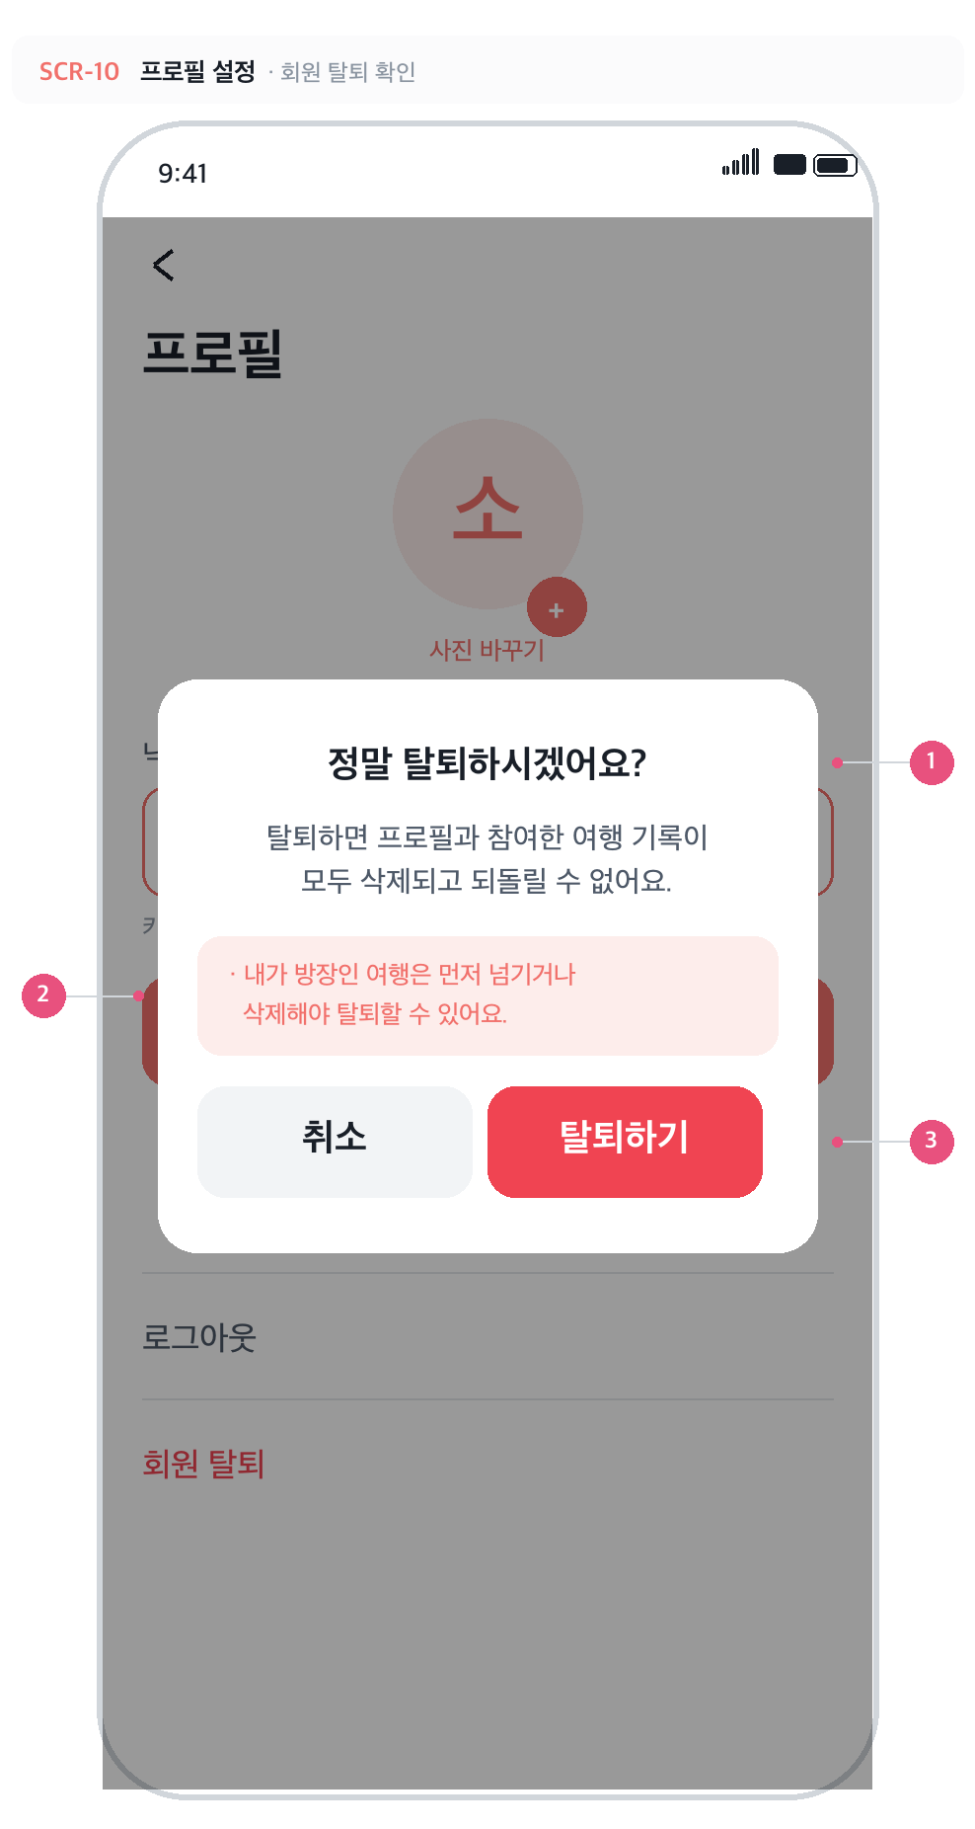
SCR-10-1 · 회원 탈퇴 확인 · 신규 · 다이얼로그
 | No | 구성요소 | 설명
 | 1 | 확인 다이얼로그 | '정말 탈퇴하시겠어요?' + 되돌릴 수 없다는 안내. 딤 영역 탭으로는 닫히지 않는다(실수 방지).
 | 2 | 방장 여행 안내 | 내가 방장인 여행이 있으면 탈퇴를 막고, 방장을 넘기거나(TRIP-F21) 여행을 삭제하도록(TRIP-F20) 안내한다.
 | 3 | 탈퇴하기 | 위험 색(#F04452). 누르면 계정·프로필·참여 기록이 삭제되고 로그인 화면으로 돌아간다.

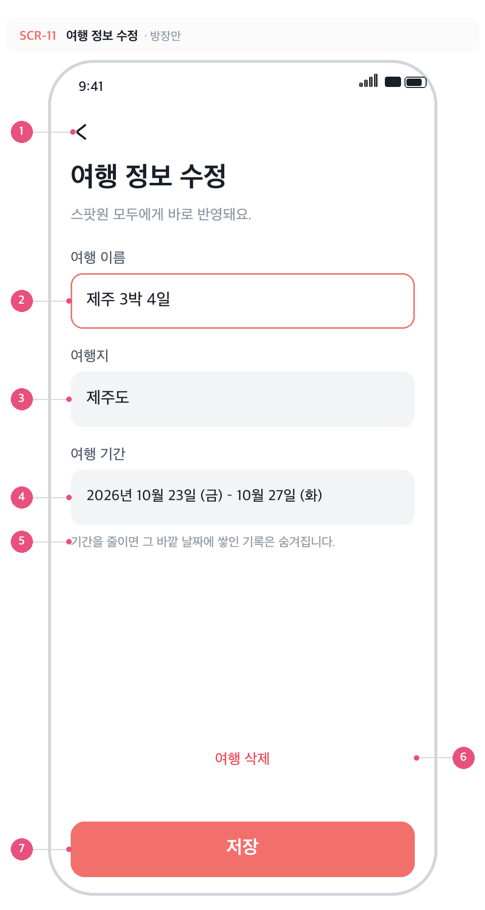
SCR-11 · 여행 정보 수정 · 신규 · 방장만
 | No | 구성요소 | 설명
 | 1 | 뒤로가기 | 저장하지 않고 상세로 돌아간다.
 | 2 | 여행 이름 | 1~40자. 여행 만들기와 같은 검증. 비우면 저장 비활성.
 | 3 | 여행지 | 필수. 공백만 입력은 미입력 취급.
 | 4 | 여행 기간 | 탭하면 기간 선택 시트(SCR-05)를 그대로 재사용한다. 다만 수정에서는 minDate 를 오늘로 걸지 않는다 — 이미 지난 여행도 고칠 수 있어야 하기 때문.
 | 5 | 기간 축소 안내 | 기간 밖으로 밀려나는 기록이 있을 때의 정책을 문구로 미리 알린다. 지도·기록 단계에서 실제 동작이 정해진다.
 | 6 | 여행 삭제 | 더보기 메뉴와 같은 동작. 확인 창을 거친다. (TRIP-F20)
 | 7 | 저장 | 세 값을 한 번에 UPDATE 한다. 실패 시 '저장 실패' 알림 후 입력값 유지. (TRIP-F19)

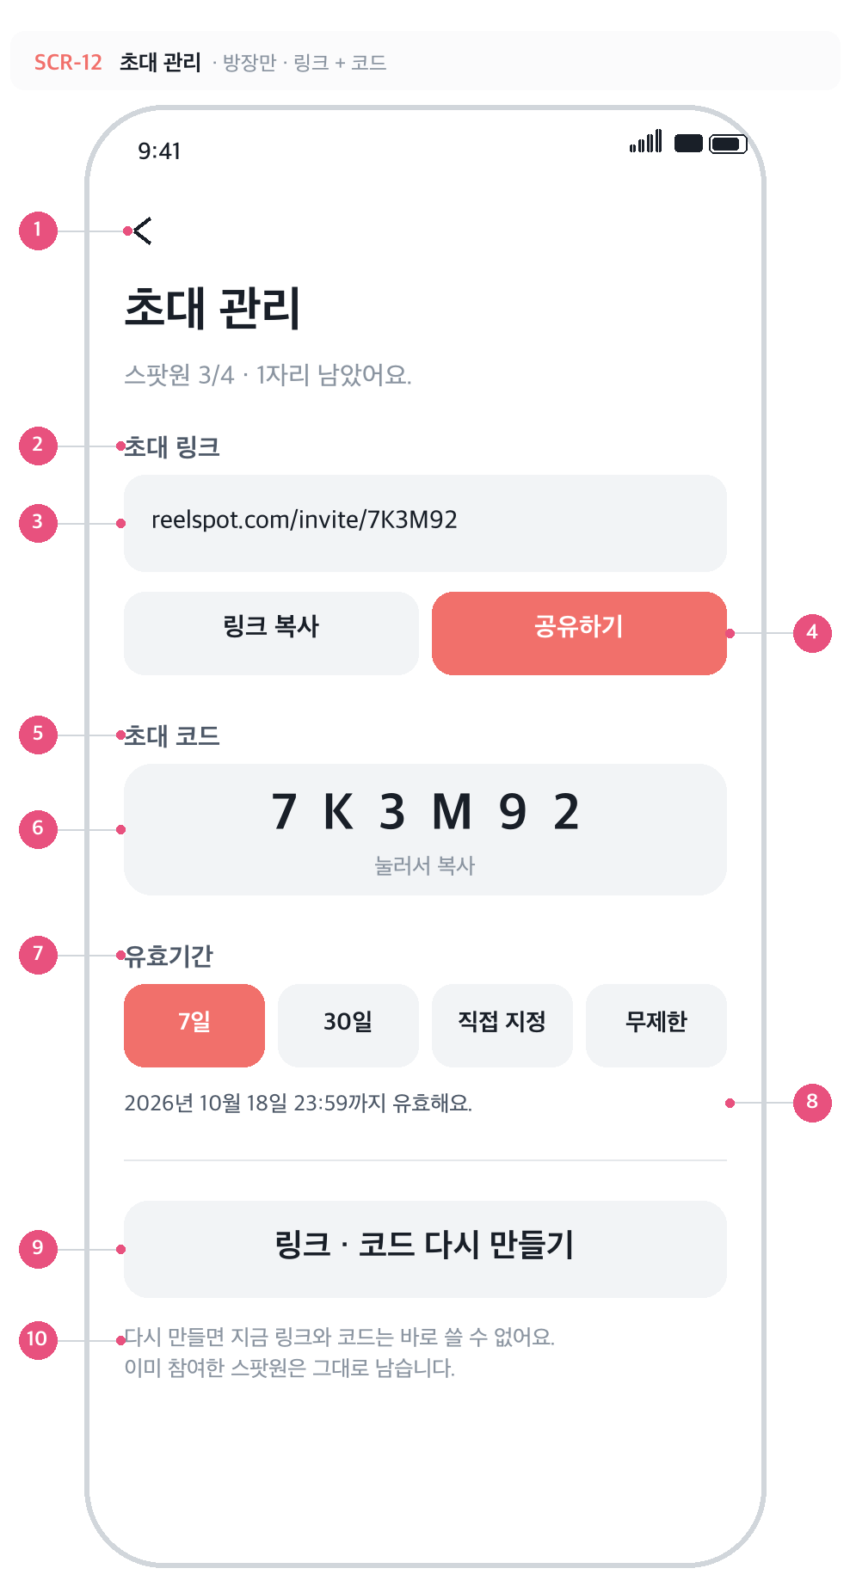
SCR-12 · 초대 관리 · 신규 · 링크 + 코드
 | No | 구성요소 | 설명
 | 1 | 뒤로가기 | 여행 상세로.
 | 2 | 초대 링크 섹션 | 원격 공유용. 링크는 기존 6자리 코드를 그대로 경로에 쓴다 — reelspot.com/invite/{코드}. 코드 하나로 두 경로를 함께 관리한다.
 | 3 | 링크 주소 | 길면 뒤를 말줄임. 탭해도 복사된다.
 | 4 | 링크 복사 / 공유하기 | 복사는 클립보드, 공유는 OS 공유 시트(카카오톡·문자 등). 자리가 다 차면 둘 다 비활성. (TRIP-F16)
 | 5 | 초대 코드 섹션 | 대면 공유용. 전화로 불러 주거나 직접 입력받을 때.
 | 6 | 코드 박스 | 6자리. 탭하면 복사되고 1.5초간 '복사했어요'. (TRIP-F10)
 | 7 | 유효기간 | 7일 / 30일 / 직접 지정 / 무제한. 기본값은 7일. 선택 즉시 trips.invite_expires_at 에 저장된다. (TRIP-F22)
 | 8 | 만료 시각 | 선택한 기간을 실제 날짜·시각으로 환산해 보여 준다. '무제한'이면 '만료되지 않아요.'
 | 9 | 다시 만들기 | 코드를 새로 뽑아 이전 링크·코드를 무효화한다. 확인 창을 한 번 거친다. (TRIP-F23)
 | 10 | 재발급 안내 | 이미 참여한 스팟원은 영향을 받지 않는다는 점을 분명히 적는다.

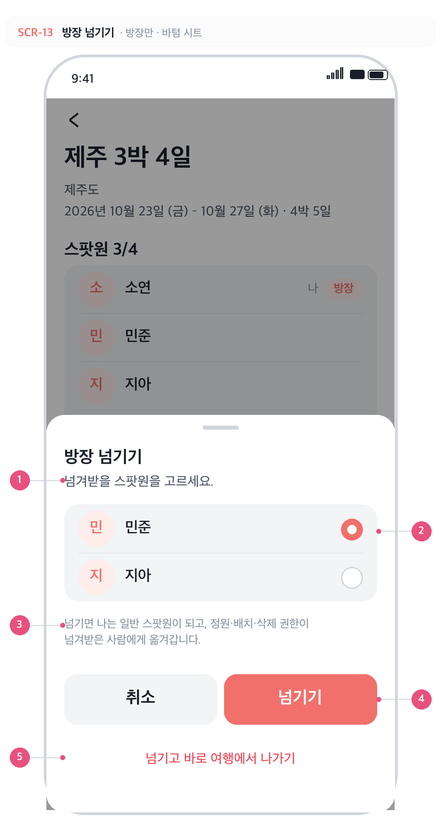
SCR-13 · 방장 넘기기 · 신규 · 바텀 시트
 | No | 구성요소 | 설명
 | 1 | 안내 | 방장이 '여행 나가기'를 누르거나 더보기에서 '방장 넘기기'를 고르면 열린다.
 | 2 | 스팟원 선택 | 나를 뺀 스팟원만 후보. 단일 선택(라디오). 혼자뿐이면 이 시트 대신 '혼자인 여행은 삭제만 할 수 있어요' 안내가 뜬다.
 | 3 | 권한 이동 안내 | 넘긴 뒤 내 권한이 어떻게 되는지 미리 알린다.
 | 4 | 넘기기 | trips.owner_id 와 trip_members.role 을 한 트랜잭션에서 바꾼다. 나는 여행에 남는다. (TRIP-F21)
 | 5 | 넘기고 바로 나가기 | 권한을 넘긴 뒤 내 참여 행까지 삭제한다. 방장이 방을 떠나는 유일한 경로.

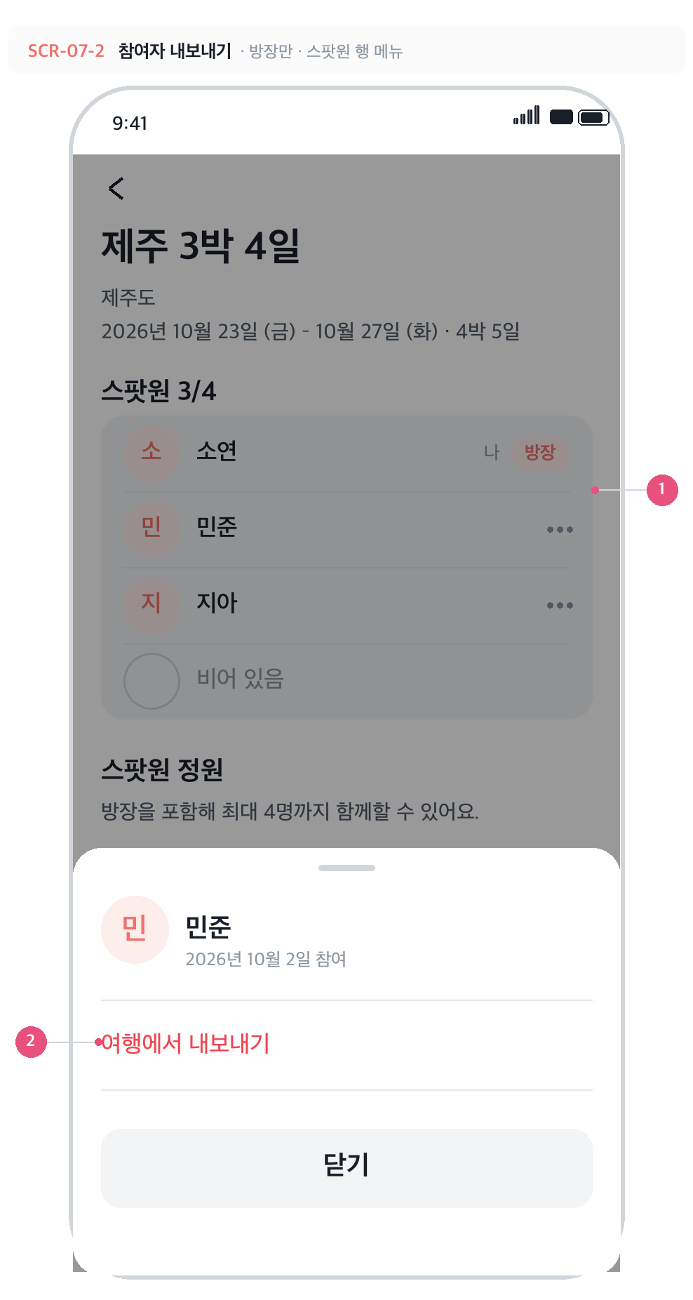
SCR-07-2 · 참여자 내보내기 · 신규 · 스팟원 행 메뉴
 | No | 구성요소 | 설명
 | 1 | 스팟원 행 메뉴 (⋯) | 방장에게만, 그리고 방장 본인 행을 뺀 나머지 행에만 보인다. 탭하면 그 사람에 대한 액션 시트가 열린다.
 | 2 | 여행에서 내보내기 | 위험 동작이라 빨간색. 탭하면 확인 다이얼로그로 넘어간다. 시트에는 이 항목 하나만 둬서 잘못 누를 여지를 줄인다. (TRIP-F24)

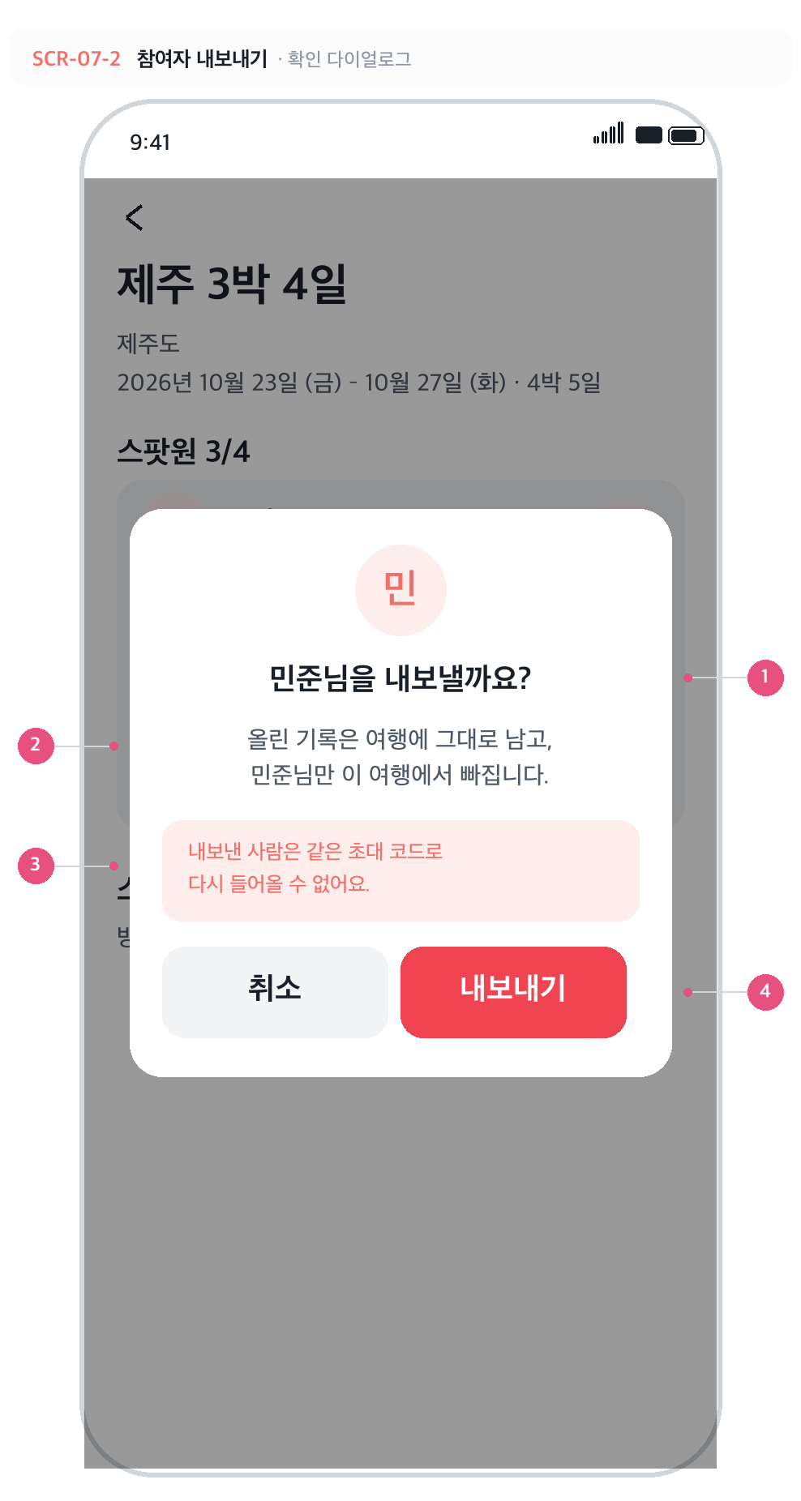
SCR-07-2 · 참여자 내보내기 · 신규 · 확인 다이얼로그
 | No | 구성요소 | 설명
 | 1 | 확인 제목 | 대상의 닉네임을 넣어 누구를 내보내는지 분명히 한다. 딤 영역 탭으로는 닫히지 않는다.
 | 2 | 결과 안내 | 기록은 남고 사람만 빠진다는 점을 분명히 한다 — 기록까지 지우는 것으로 오해하기 쉬운 자리.
 | 3 | 재참여 차단 안내 | 내보낸 사람은 같은 코드로 다시 들어올 수 없다. trip_members 행을 지우지 않고 removed_at 을 찍어 두고, 참여 함수가 이를 보고 거부한다. (T-23)
 | 4 | 내보내기 | 위험 색(#F04452). 누르면 remove_member RPC 를 호출하고, 성공하면 목록에서 그 사람이 사라지며 빈 자리가 하나 늘어난다.

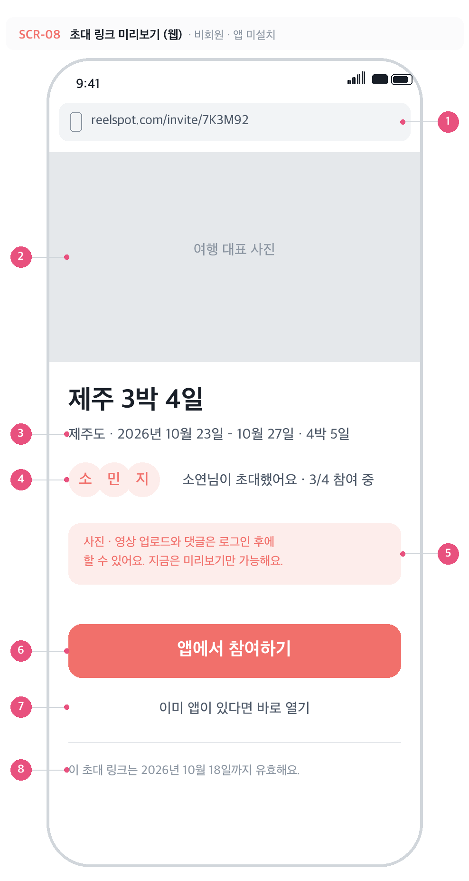
SCR-08 · 초대 링크 미리보기 (웹) · 신규 · 비회원
 | No | 구성요소 | 설명
 | 1 | 주소 | reelspot.com/invite/{6자리 코드} — 앱의 초대 코드를 그대로 경로로 쓴다. 코드 하나로 링크와 코드를 함께 관리한다.
 | 2 | 대표 사진 | 여행 대표 사진. 아직 없으면 여행지 기본 이미지를 쓴다. (사진 업로드는 지도 연동 이후라 당분간 기본 이미지)
 | 3 | 여행 개요 | 이름·여행지·기간. 비회원에게 공개하는 범위는 여기까지.
 | 4 | 초대한 사람 · 현황 | 방장 닉네임과 현재 참여 인원. 자리가 다 찼으면 '정원이 모두 찼어요'로 바뀌고 아래 버튼이 비활성.
 | 5 | 비회원 제한 안내 | 업로드·댓글은 로그인 후라는 점을 미리 알린다. 스팸 업로드를 막는 정책. (TRIP-F17)
 | 6 | 앱에서 참여하기 | 앱 미설치면 스토어로, 설치돼 있으면 딥링크로 앱을 열어 참여까지 이어 준다. (TRIP-F16)
 | 7 | 이미 앱이 있다면 | 스토어를 거치지 않고 바로 딥링크를 시도하는 보조 경로.
 | 8 | 유효기간 안내 | 만료된 링크로 들어오면 이 자리에 '만료된 초대 링크예요. 방장에게 다시 요청해 주세요.'가 표시된다. (TRIP-F22)

